A1 試験案内
画面設計書 |  |  |  | A1
 |  |  |  | 試験案内

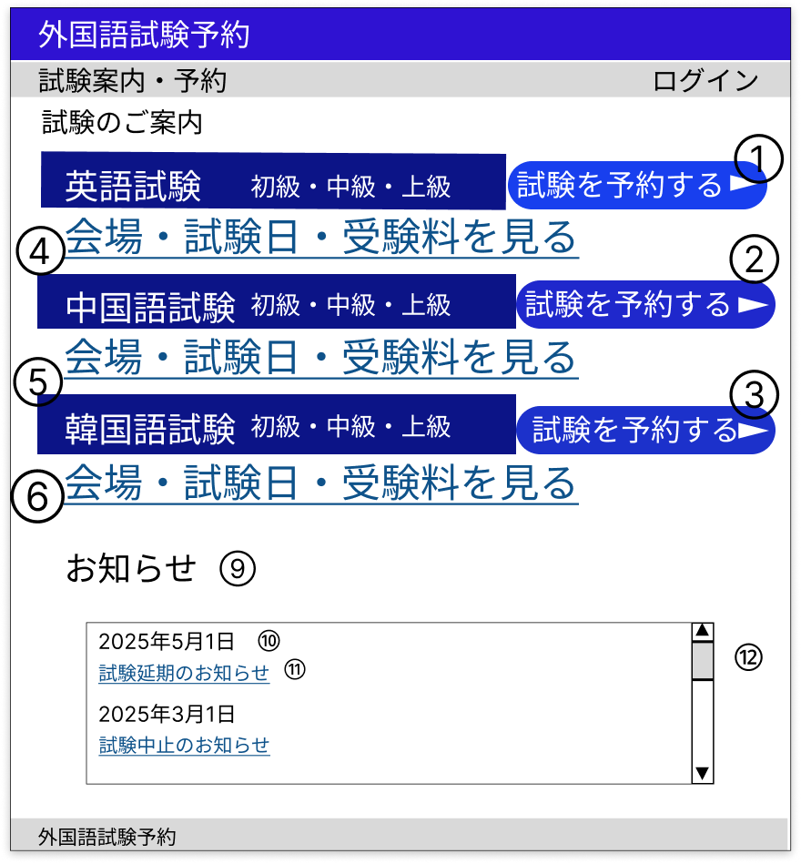

 | 分類 | 番号 | 項目 | 種類 |  |  |  | 説明
 |  |  |  | 表示 | 非表示 | 入力 | ボタン

 | 試験案内・予約 | 1～3 | 試験予約ボタン |  |  |  | ○ | 未ログインの場合にはB1 ログイン画面に遷移する
 |  |  |  |  |  |  |  | ログイン済みの場合には科目ごとにC1 等級選択に遷移する
 |  | 4～6 | 試験詳細リンク |  |  |  | ○ | 科目ごとにA2 試験詳細へ遷移する

 |  | 7 | 科目 | ○ |  |  |  | 科目を画像の通りにハードコーディングで表示する

 |  | 8 | 等級 | ○ |  |  |  | 等級を画像の通りにハードコーディングで表示する

 | お知らせ | 9 | お知らせ欄 | ○ |  |  |  | お知らせを新しい順で表示する

 |  | 10 | 投稿日 | ○ |  |  |  | 各投稿の投稿日をお知らせテーブルから取得し表示する

 |  | 11 | タイトル |  |  |  | ○ | 各投稿のタイトルをお知らせテーブルから取得し表示する
 |  |  |  |  |  |  |  | 投稿ごとにA3 お知らせ詳細へ遷移する
 |  | 10 | スクロールバー |  |  |  | ○ | お知らせ欄にはスクロールバーを設置する

A2 試験詳細
画面設計書 |  |  |  | A2
 |  |  |  | 試験詳細

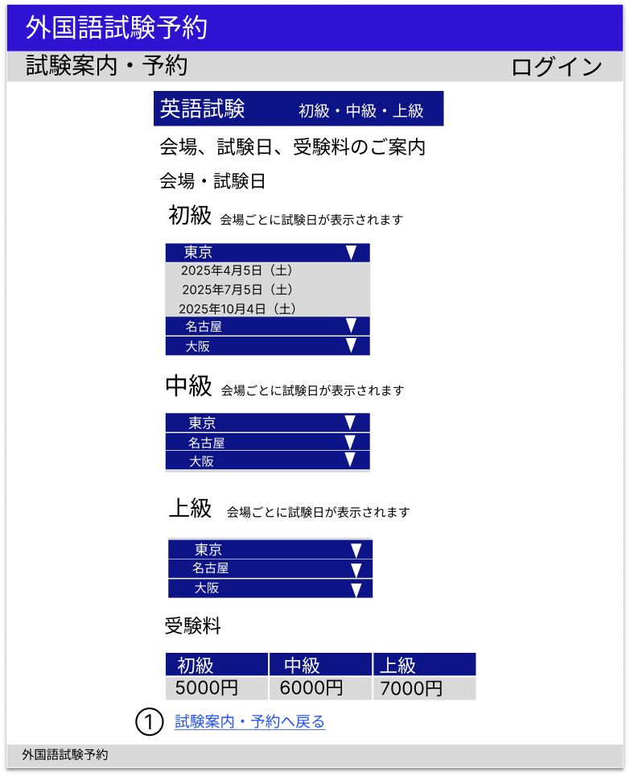

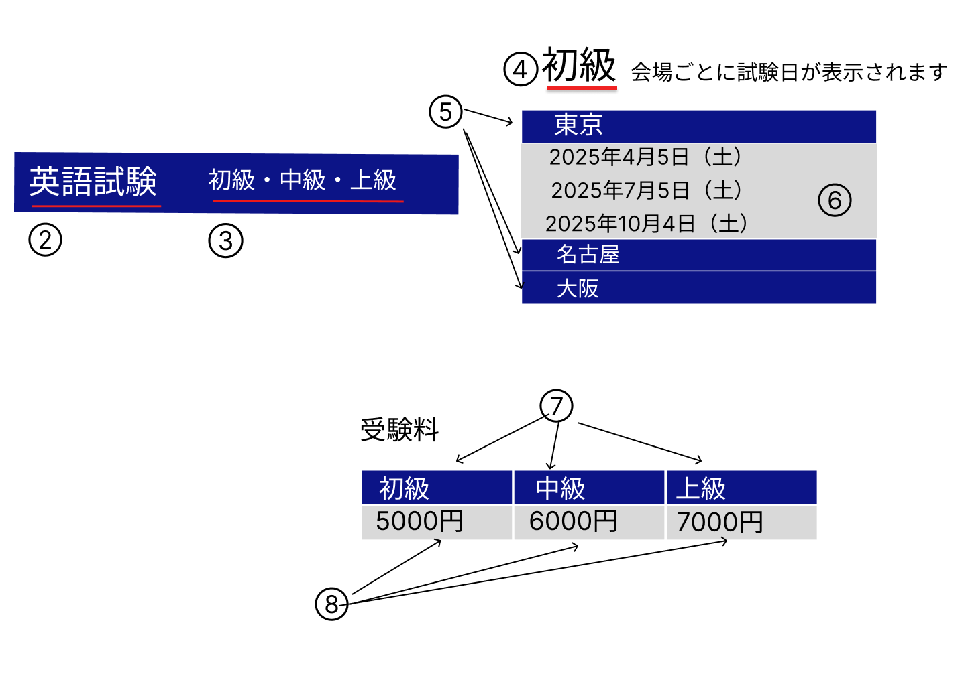

 | 分類 | 番号 | 項目 | 種類 |  |  |  | 説明
 |  |  |  | 表示 | 非表示 | 入力 | ボタン

 | 試験案内 | 1 | 試験案内リンク |  |  |  | ○ | A1 試験案内へ遷移する

 | ヘッダー | 2 | 科目 | ○ |  |  |  | 指定IDの科目を科目テーブルから取得し表示する

 |  | 3 | 等級A | ○ |  |  |  | 等級を画像の通りにハードコーディングで表示する

 | 会場・試験日 | 4 | 等級B | ○ |  |  |  | 等級を画像の通りにハードコーディングで表示する

 |  | 5 | 会場 |  |  |  | ○ | 等級ごとにすべての会場を会場テーブルから取得し表示する
 |  |  |  |  |  |  |  | クリックすると会場が表示される
 |  | 6 | 試験日 | ○ |  |  |  | 会場ごとに指定科目、等級、会場の試験日を試験情報テーブルから取得し表示する

 | 受験料 | 7 | 等級C | ○ |  |  |  | 等級を画像の通りにハードコーディングで表示する

 |  | 8 | 受験料 | ○ |  |  |  | 指定科目の受験料を受験料テーブルから取得し表示する
 |  |  |  |  |  |  |  | 『円』はハードコーディングで表示する

A3 お知らせ詳細
画面設計書 |  |  |  | A3
 |  |  |  | お知らせ詳細

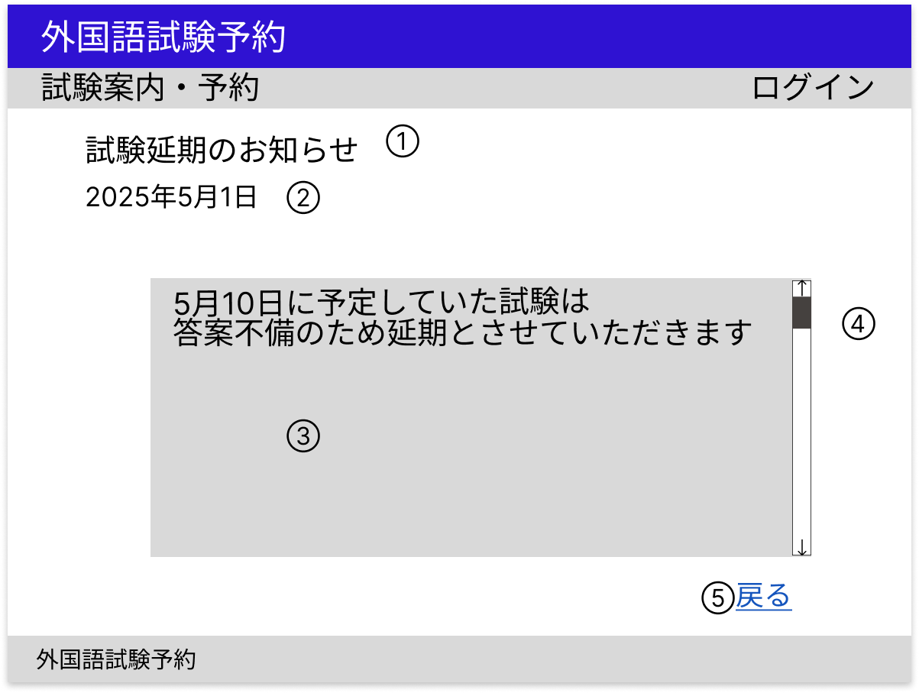

 | 分類 | 番号 | 項目 | 種類 |  |  |  | 説明
 |  |  |  | 表示 | 非表示 | 入力 | ボタン

 | お知らせ詳細 | 1 | タイトル | ○ |  |  |  | 指定IDのタイトルをお知らせテーブルから取得し表示する

 |  | 2 | 投稿日 | ○ |  |  |  | 指定IDの投稿日をお知らせテーブルから取得し表示する

 |  | 3 | 本文 | ○ |  |  |  | 指定IDの本文をお知らせテーブルから取得し表示する

 |  | 4 | スクロールバー | ○ |  |  |  | 本文欄にはスクロールバーを設置する

 | 戻る | 5 | 戻るリンク |  |  |  | ○ | 前画面に遷移する

B1 ログイン画面
画面設計書 |  |  |  |  | B1
 |  |  |  |  | ログイン画面

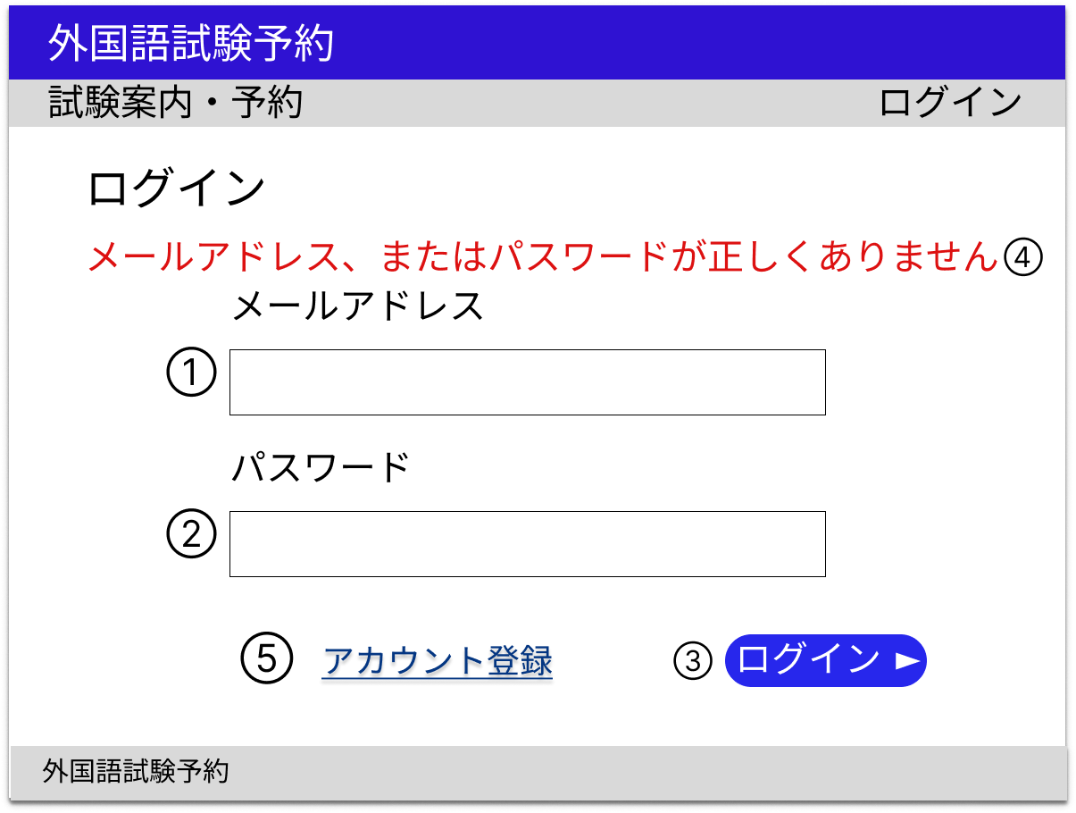

 | 分類 | 番号 |  | 項目 | 種類 |  |  |  | 説明
 |  |  |  |  | 表示 | 非表示 | 入力 | ボタン

 | 入力フォーム | 1 |  | メールアドレス |  |  | ○ |  | 必須入力
 |  |  |  |  |  |  |  |  | メールアドレス形式
 |  | 2 |  | パスワード |  |  | ○ |  | 必須入力
 |  |  |  |  |  |  |  |  | パスワード形式
 |  | 3 |  | ログインボタン |  |  |  | ○ | 入力チェックで問題がなければログイン処理を行いA1 試験案内へ遷移する

 |  | 4 |  | エラーメッセージ | ○ |  |  |  | 入力チェックで問題があればエラーメッセージを表示する
 |  |  |  |  |  |  |  |  | 管理者としてログインする場合はD1 試験管理（管理者用）へ遷移する
 | アカウント登録 | 5 |  | アカウント登録リンク |  |  |  | ○ | B2 アカウント登録へ遷移する

 | 入力チェック
 | タイミング |  | 対象 |  | 説明
 | ログインボタン押下時 |  | メールアドレス |  | メールアドレスとパスワードで認証を行う
 |  |  | パスワード

B2 アカウント登録
画面設計書 |  |  |  | B2
 |  |  |  | アカウント登録

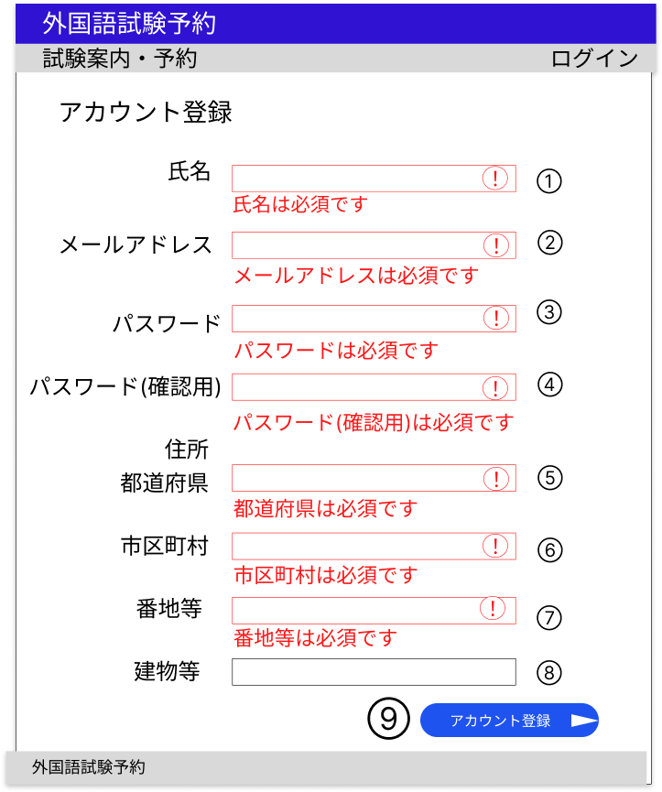

 | 分類 | 番号 | 項目 | 種類 |  |  |  | 説明
 |  |  |  | 表示 | 非表示 | 入力 | ボタン

 | 入力フォーム | 1 | 氏名 |  |  | ○ |  | 必須入力、50字以下

 |  | 2 | メールアドレス |  |  | ○ |  | 必須入力、256字以下
 |  |  |  |  |  |  |  | 登録済みアドレスはは除外
 |  |  |  |  |  |  |  | メールアドレス形式
 |  | 3 | パスワード |  |  | ○ |  | 必須入力、256字以下
 |  |  |  |  |  |  |  | パスワード形式
 |  | 4 | パスワード（確認用） |  |  | ○ |  | 必須入力、256字以下
 |  |  |  |  |  |  |  | パスワード形式
 |  | 5 | 都道府県 |  |  | ○ |  | 必須入力、50字以下

 |  | 6 | 市区町村 |  |  | ○ |  | 必須入力、50字以下

 |  | 7 | 番地等 |  |  | ○ |  | 必須入力、50字以下

 |  | 8 | 建物等 |  |  | ○ |  | 50字以下

 |  | 9 | アカウント登録ボタン |  |  |  | ○ | 入力チェックに問題がなければアカウント登録処理を行いB1 ログイン画面に遷移する

 | 入力チェック
 | タイミング |  | 対象 | 説明
 | アカウント登録ボタン押下時 |  | 入力欄1～8 | 入力値が各項目の要件を満たしているかチェックする
 |  |  |  | エラーの場合には該当入力欄の枠を赤色にし、枠内に警告マークを、入力欄下にはエラーメッセージを赤色で表示する

 | 備考
 | 初期状態での各入力欄の枠は黒色である

B3 アカウント情報
画面設計書 |  |  |  | B3
 |  |  |  | アカウント情報

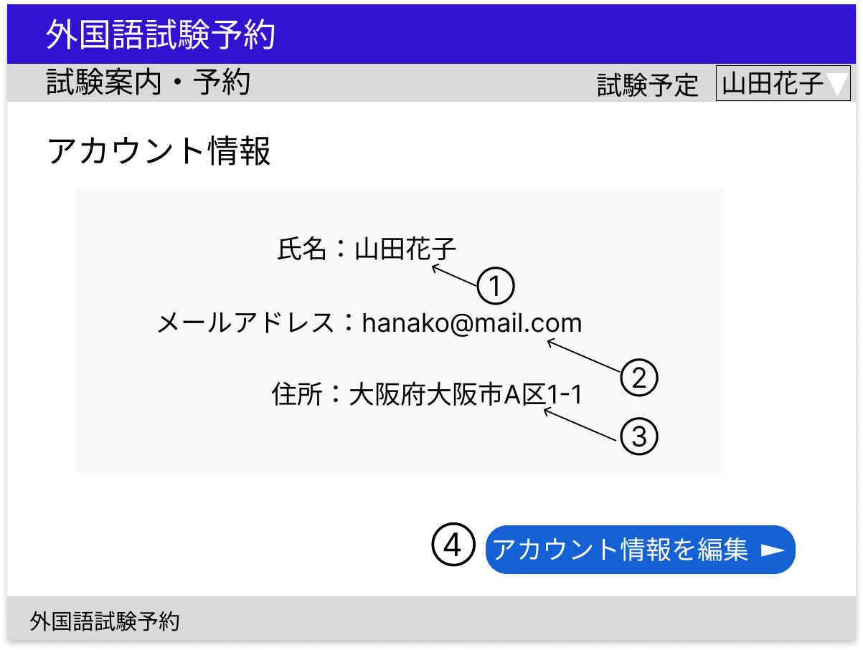

 | 分類 | 番号 | 項目 |  | 種類 |  |  |  | 説明
 |  |  |  |  | 表示 | 非表示 | 入力 | ボタン

 | アカウント情報 | 1 | 氏名 |  | ○ |  |  |  | ログインアカウントの氏名をアカウントテーブルから取得し表示する

 |  | 2 | メールアドレス |  | ○ |  |  |  | ログインアカウントのメールアドレスをアカウントテーブルから取得し表示する

 |  | 3 | 住所 |  | ○ |  |  |  | ログインアカウントの住所（都道府県、市区町村、番地等、建物等）をアカウントテーブルから取得し表示する

 | アカウント編集 | 4 | アカウント情報編集ボタン |  |  |  |  | ○ | B4 アカウント編集へ遷移する

B4 アカウント編集
画面設計書 |  |  |  | B4
 |  |  |  | アカウント編集

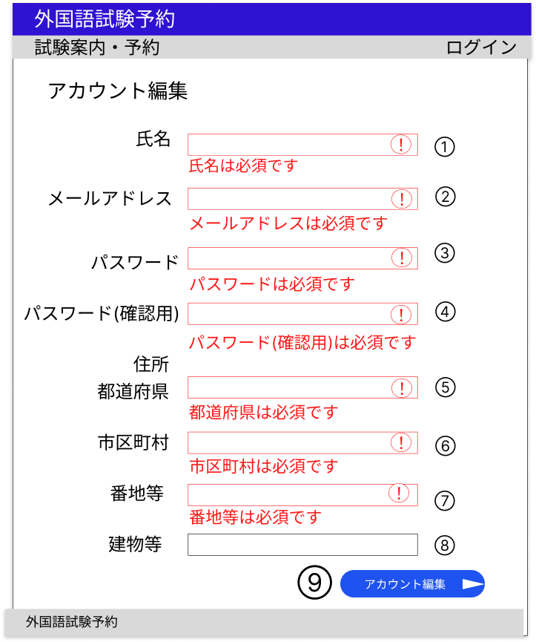

 | 分類 | 番号 | 項目 |  | 種類 |  |  |  | 説明
 |  |  |  |  | 表示 | 非表示 | 入力 | ボタン

 | 入力フォーム | 1 | 氏名 |  |  |  | ○ |  | 必須入力、50字以下

 |  | 2 | メールアドレス |  |  |  | ○ |  | 必須入力、256字以下
 |  |  |  |  |  |  |  |  | 登録済みアドレスはは除外
 |  |  |  |  |  |  |  |  | メールアドレス形式
 |  | 3 | パスワード |  |  |  | ○ |  | 必須入力、256字以下
 |  |  |  |  |  |  |  |  | パスワード形式
 |  | 4 | パスワード（確認用） |  |  |  | ○ |  | 必須入力、256字以下
 |  |  |  |  |  |  |  |  | パスワード形式
 |  | 5 | 都道府県 |  |  |  | ○ |  | 必須入力、50字以下

 |  | 6 | 市区町村 |  |  |  | ○ |  | 必須入力、50字以下

 |  | 7 | 番地等 |  |  |  | ○ |  | 必須入力、50字以下

 |  | 8 | 建物等 |  |  |  | ○ |  | 50字以下

 |  | 9 | アカウント編集ボタン |  |  |  |  | ○ | 入力チェックに問題がなければアカウント編集処理を行いB3 アカウント情報に遷移する

 | 入力チェック
 | タイミング |  | 対象 |  | 説明
 | アカウント登録ボタン押下時 |  | 入力欄1～8 |  | 入力値が各項目の要件を満たしているかチェックする
 |  |  |  |  | エラーの場合には該当入力欄の枠を赤色にし、枠内に警告マークを、入力欄下にはエラーメッセージを赤色で表示する

 | 備考
 | 初期状態での各入力欄の枠は黒色である
 | 各入力欄には初期値としてアカウントテーブルから取得した情報が表示される

C１等級選択
画面設計書 |  |  |  | C1
 |  |  |  | 等級選択

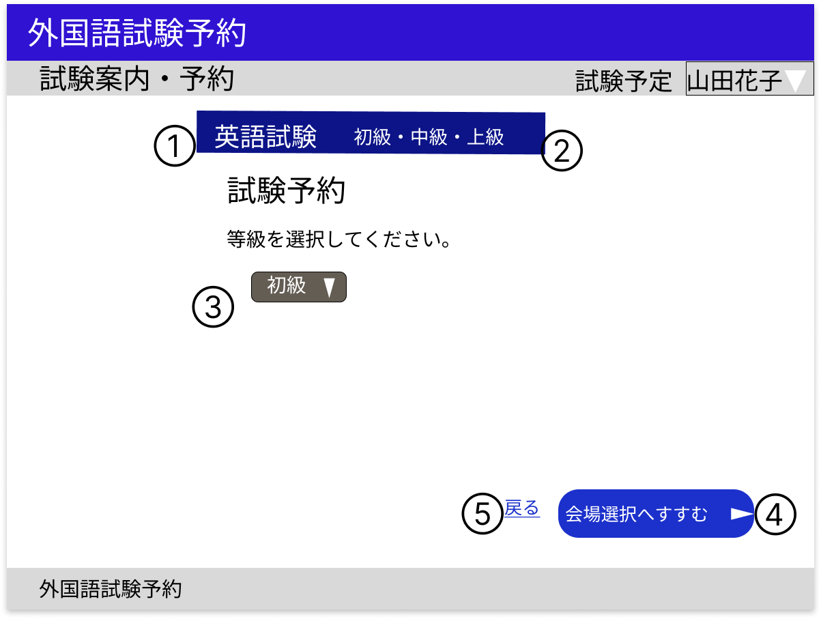

 | 分類 | 番号 | 項目 |  | 種類 |  |  |  | 説明
 |  |  |  |  | 表示 | 非表示 | 入力 | ボタン

 | 選択科目 | 1 | 科目 |  | ○ |  |  |  | 指定IDの科目を科目テーブルから取得し表示する

 |  | 2 | 等級 |  | ○ |  |  |  | ハードコーディングで表示する

 | フォーム | 3 | 等級選択 |  |  |  |  | ○ | 指定科目の等級を試験情報テーブルから取得しプルダウンメニューで表示する

 | 会場選択 | 4 | 会場選択ボタン |  |  |  |  | ○ | 科目と選択した等級をセッションに保存し、C2 会場選択へ遷移する

 | 戻る | 5 | 戻るリンク |  |  |  |  | ○ | A1 試験案内へ遷移する

C2 会場選択
画面設計書 |  |  |  | C2
 |  |  |  | 会場選択

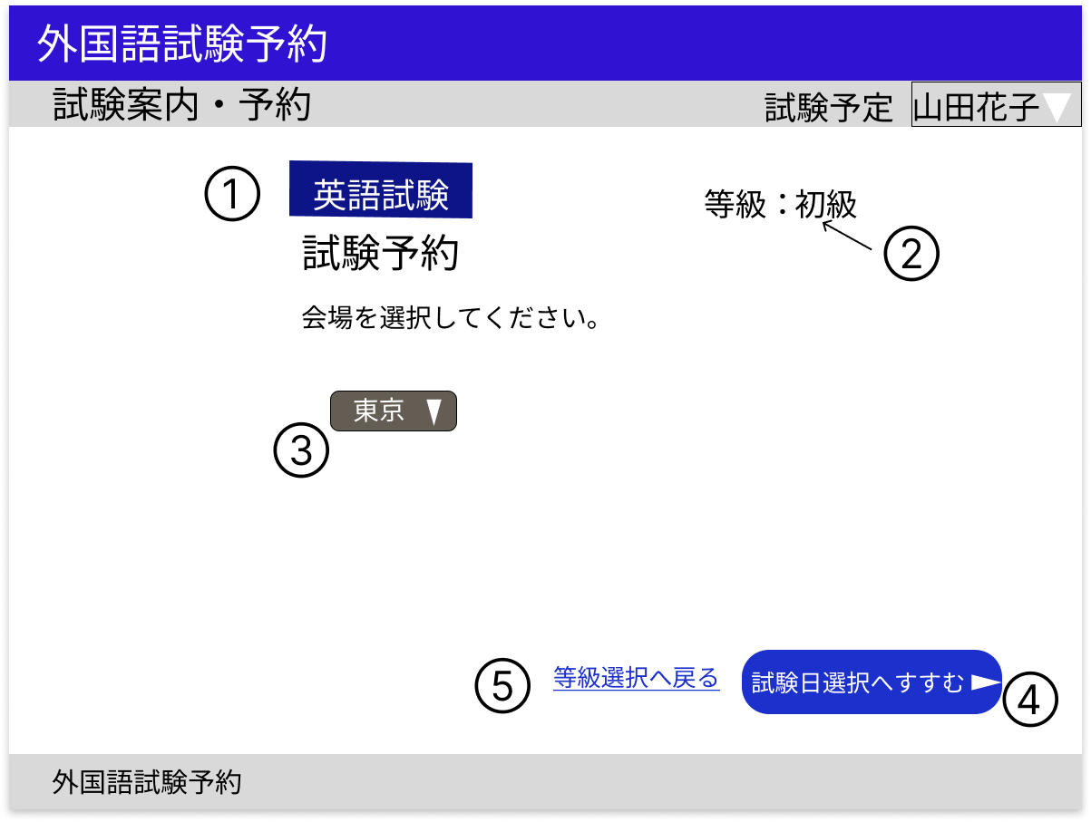

 | 分類 | 番号 | 項目 |  | 種類 |  |  |  | 説明
 |  |  |  |  | 表示 | 非表示 | 入力 | ボタン

 | 選択科目・等級 | 1 | 科目 |  | ○ |  |  |  | 科目をセッションから取得し表示する

 |  | 2 | 等級 |  | ○ |  |  |  | 等級をセッションから取得し表示する

 | フォーム | 3 | 会場選択 |  |  |  |  | ○ | 指定科目、等級の会場を試験情報テーブルから取得しプルダウンメニュー表示する

 | 試験日選択 | 4 | 試験日選択ボタン |  |  |  |  | ○ | 選択した会場をセッションに保存し、C3 試験日選択へ遷移する

 | 等級選択 | 5 | 等級選択リンク |  |  |  |  | ○ | C1 等級選択へ遷移する

C3 試験日選択
画面設計書 |  |  |  | C３
 |  |  |  | 試験日選択

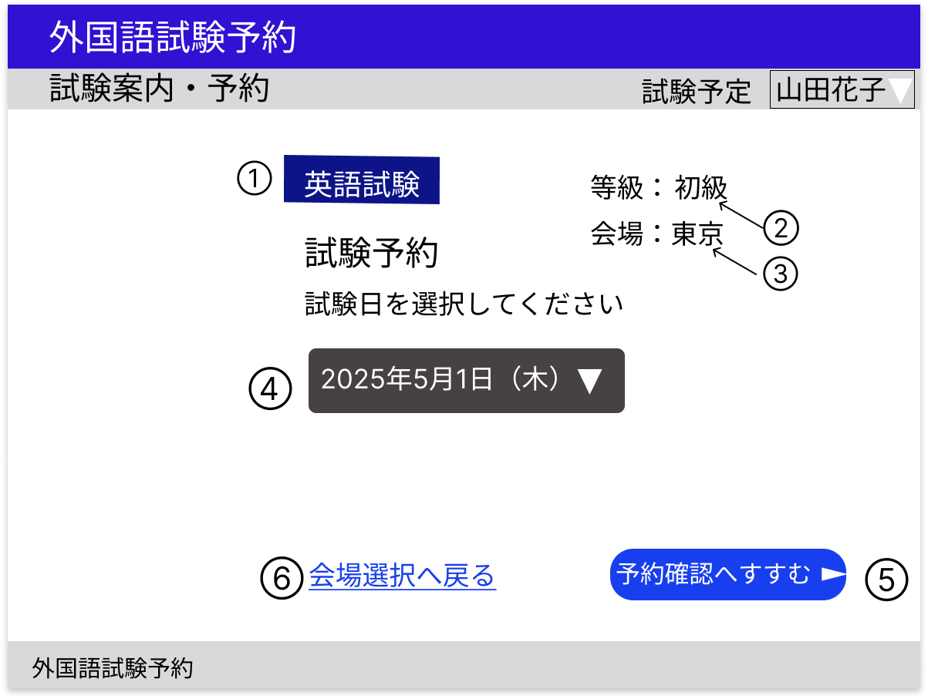

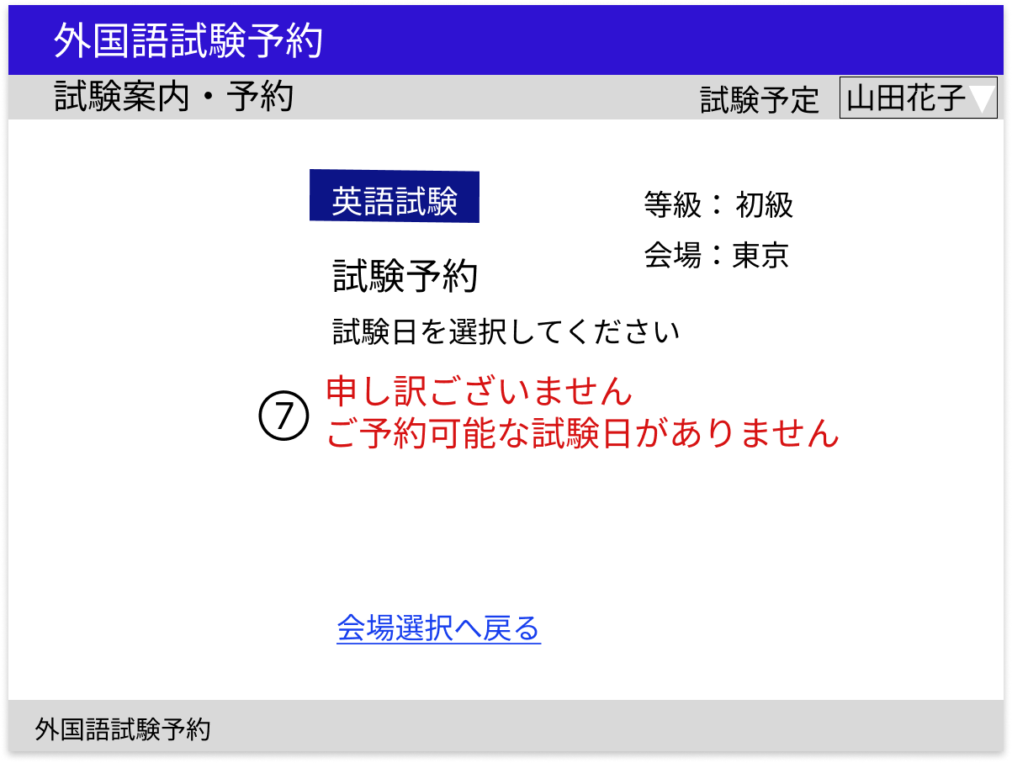

 | 分類 | 番号 | 項目 |  | 種類 |  |  |  | 説明
 |  |  |  |  | 表示 | 非表示 | 入力 | ボタン

 | 選択科目・等級・会場 | 1 | 科目 |  | ○ |  |  |  | 科目をセッションから取得し表示する

 |  | 2 | 等級 |  | ○ |  |  |  | 等級をセッションから取得し表示する

 |  | 3 | 会場 |  | ○ |  |  |  | 会場をセッションから取得し表示する

 | フォーム | 4 | 試験日選択 |  |  |  |  | ○ | 指定科目、等級、会場の試験日を試験情報テーブルから取得しプルダウンメニューで表示する
 |  |  |  |  |  |  |  |  | 1か月より先の試験日を表示する
 |  |  |  |  |  |  |  |  | 試験日が変更となった場合には変更後の試験日のみ表示
 |  |  |  |  |  |  |  |  | 中止となった試験日は表示しない
 |  | 5 | 予約確認ボタン |  |  |  |  | ○ | 選択した試験日と試験情報のIDをセッションに保存し、C4 予約確認へ遷移する
 |  |  |  |  |  |  |  |  | 予約可能な試験日がない場合は非表示
 | 会場選択 | 6 | 会場選択リンク |  |  |  |  | ○ | C2 会場選択へ遷移する

 | メッセージ | 7 | 試験日選択不可メッセージ |  | ○ |  |  |  | 選択できる試験日がない場合には試験日選択の代わりに試験日選択不可メッセージを赤字で表示する

C4 予約確認
画面設計書 |  |  |  | C4
 |  |  |  | 予約確認

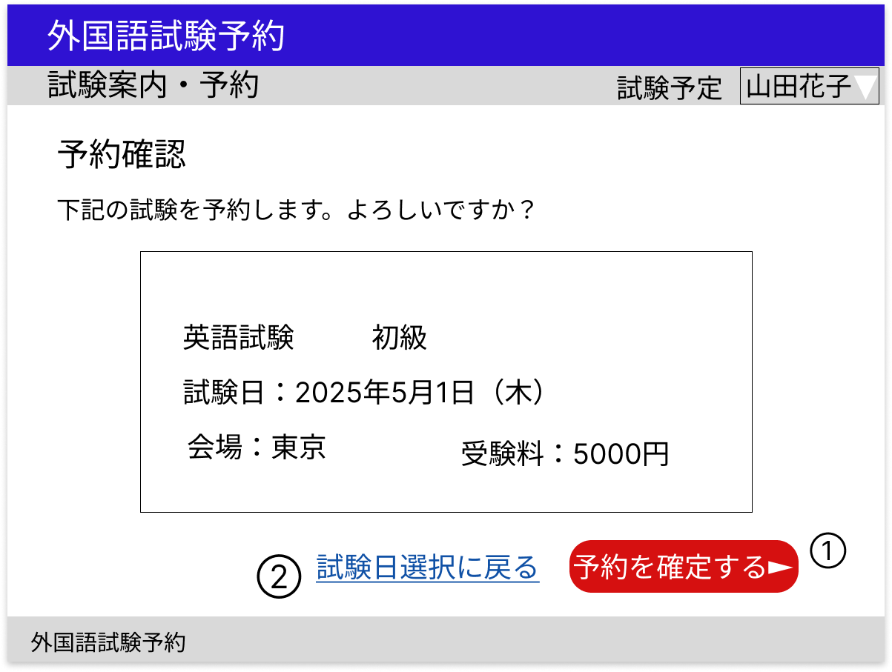

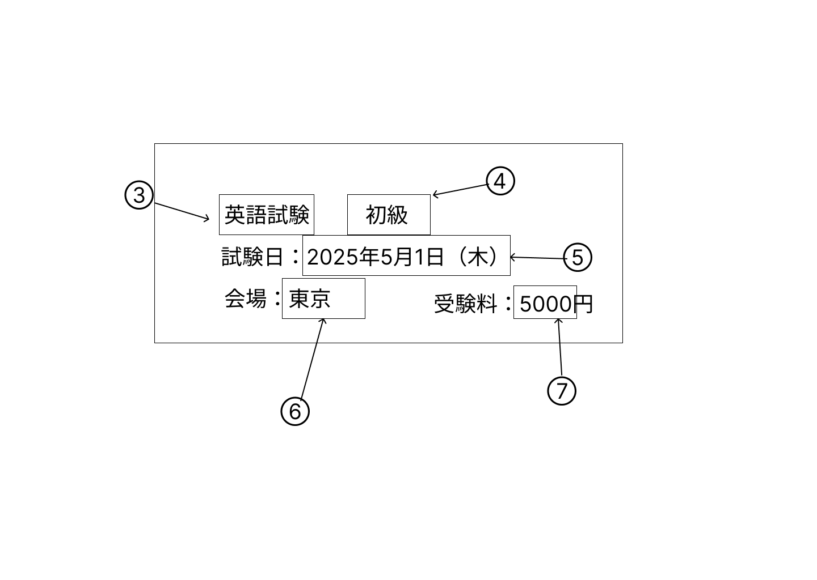

 | 分類 | 番号 | 項目 |  | 種類 |  |  |  | 説明
 |  |  |  |  | 表示 | 非表示 | 入力 | ボタン

 | 予約確定 | 1 | 予約確定ボタン |  |  |  |  | ○ | 予約内容３～７の予約確定処理を行い、C5 予約完了に遷移する

 | 試験日選択 | 2 | 試験日選択リンク |  |  |  |  | ○ | C3 試験日選択へ遷移する

 | 予約内容 | 3 | 科目 |  | ○ |  |  |  | 指定IDの科目を試験情報テーブルから取得し表示する

 |  | 4 | 等級 |  | ○ |  |  |  | 指定IDの等級を試験情報テーブルから取得し表示する

 |  | 5 | 試験日 |  | ○ |  |  |  | 指定IDの試験日を試験情報テーブルから取得し表示する

 |  | 6 | 会場 |  | ○ |  |  |  | 指定IDの会場を試験情報テーブルから取得し表示する

 |  | 7 | 受験料 |  | ○ |  |  |  | 指定IDの受験料を試験情報テーブルから取得し表示する

C5 予約完了
画面設計書 |  |  |  | C5
 |  |  |  | 予約完了

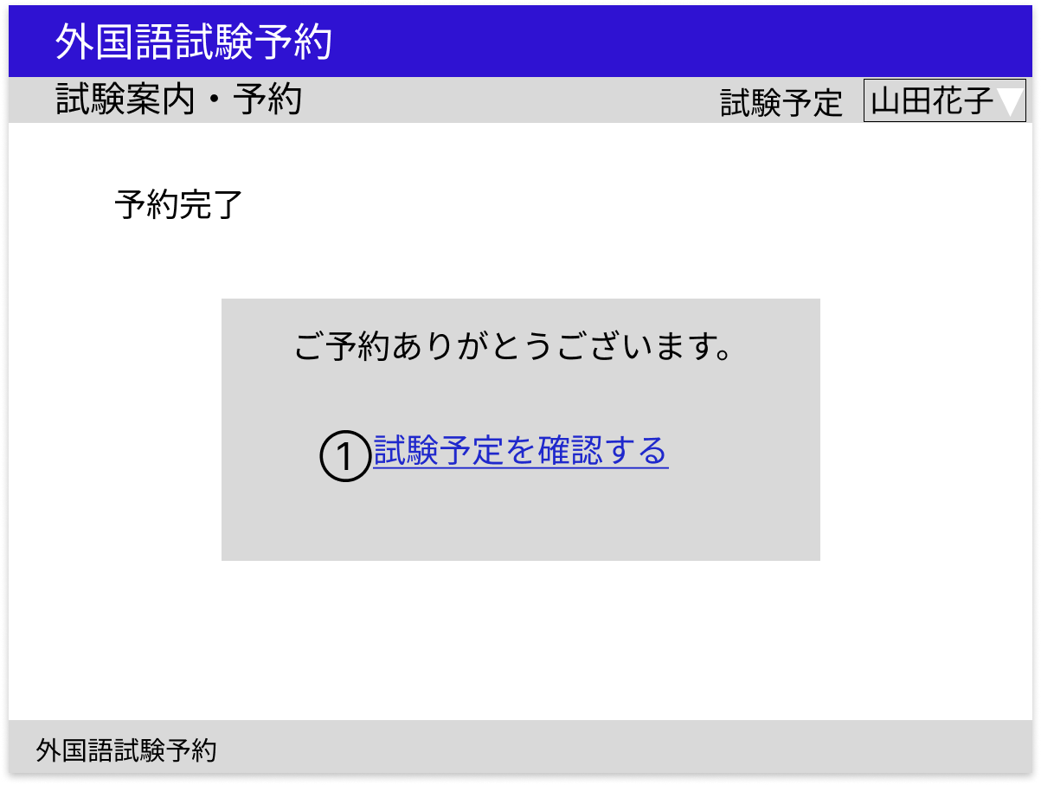

 | 分類 | 番号 | 項目 |  | 種類 |  |  |  | 説明
 |  |  |  |  | 表示 | 非表示 | 入力 | ボタン

 | 試験予定管理 | 1 | 試験予定管理リンク |  |  |  |  | ○ | C6 試験予定管理へ遷移する

C6 試験予定管理
画面設計書 |  |  |  | C6
 |  |  |  | 試験予定管理

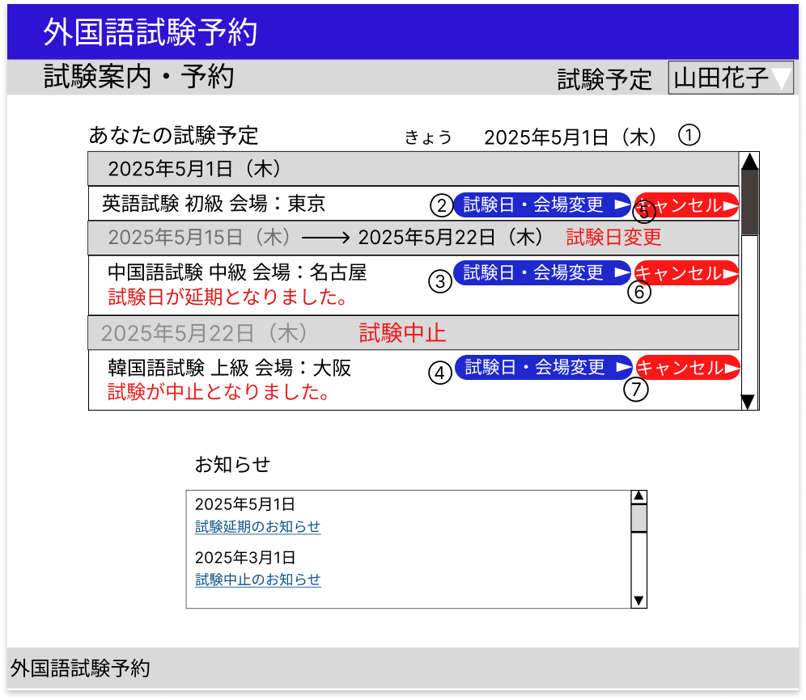

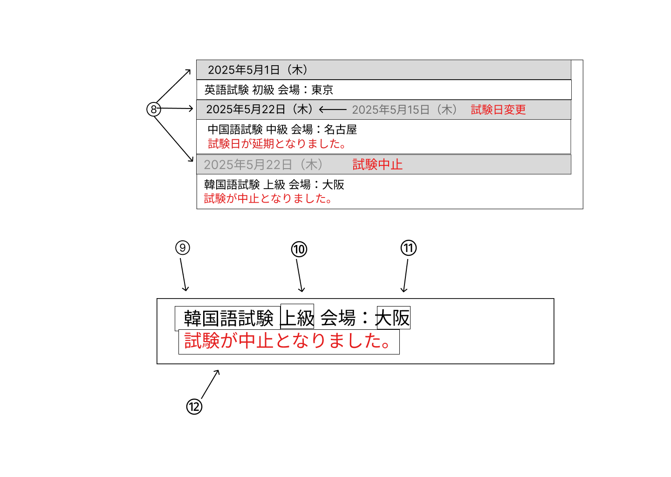

 | 分類 | 番号 | 項目 |  | 種類 |  |  |  | 説明
 |  |  |  |  | 表示 | 非表示 | 入力 | ボタン

 | 今日の日付 | 1 | 今日の日付 |  | ○ |  |  |  | 今日の日付を表示する

 | 一覧 | ２～４ | 試験日・会場変更ボタン |  |  |  |  | ○ | 試験ごとにC7 会場変更へ遷移する

 |  | ５～７ | キャンセルボタン |  |  |  |  | ○ | 試験ごとにC11 キャンセル確認へ遷移する

 |  | 8 | 試験日 |  | ○ |  |  |  | ログインユーザーが予約した試験の試験日を予約情報テーブルから取得し表示する
 |  |  |  |  |  |  |  |  | 試験日が変更となった場合新しい試験日の右側に変更前試験日を薄く表示し、その右側に赤字で『試験日変更』と表示する
 |  |  |  |  |  |  |  |  | 試験が中止となった場合は試験日を薄く表示し、右側に『試験中止』と表示する
 |  | 9 | 科目 |  | ○ |  |  |  | ログインユーザーが予約した試験の科目を予約情報テーブルから取得し表示する

 |  | 10 | 等級 |  | ○ |  |  |  | ログインユーザーが予約した試験の等級を予約情報テーブルから取得し表示する

 |  | 11 | 会場 |  | ○ |  |  |  | ログインユーザーが予約した試験の会場を予約情報テーブルから取得し表示する

 |  | 12 | 管理者コメント |  | ○ |  |  |  | ログインユーザーが予約した試験の管理者コメントを予約情報テーブルから取得し赤字で表示する

 | 備考
 | 試験欄にはスクロールバーを設置する
 | 試験は日付順で表示する

C7 会場変更
画面設計書 |  |  |  | C7
 |  |  |  | 会場変更

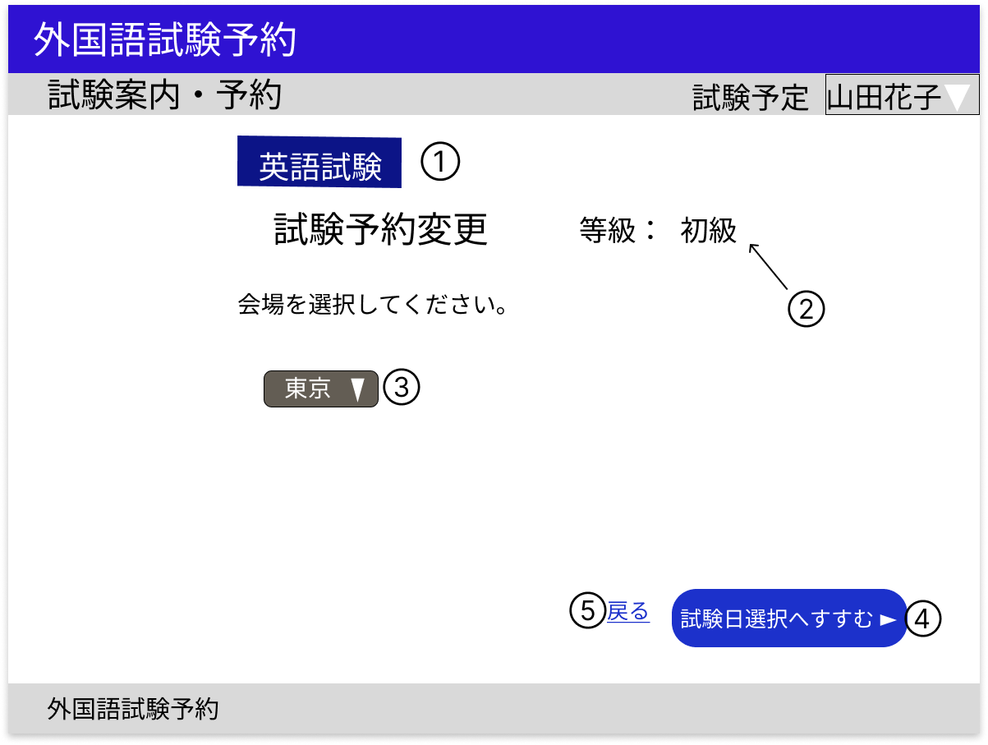

 | 分類 | 番号 | 項目 |  | 種類 |  |  |  | 説明
 |  |  |  |  | 表示 | 非表示 | 入力 | ボタン

 | 選択科目・等級 | 1 | 科目 |  | ○ |  |  |  | 指定IDの科目を予約情報テーブルから取得し表示する

 |  | 2 | 等級 |  | ○ |  |  |  | 指定IDの等級を予約情報テーブルから取得し表示する

 | フォーム | 3 | 会場選択 |  |  |  |  | ○ | 指定科目、等級の会場を試験情報テーブルから取得し表示する

 | 試験日選択 | 4 | 試験日選択ボタン |  |  |  |  | ○ | 科目、等級、選択した会場をセッションに保存し、C8 試験日変更へ遷移する

 | 戻る | 5 | 戻るリンク |  |  |  |  | ○ | C6 試験予定管理へ遷移する

C8 試験日変更
画面設計書 |  |  |  | C8
 |  |  |  | 試験日変更

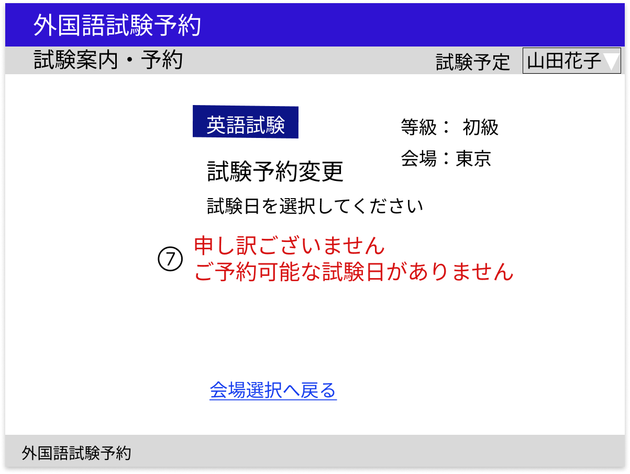

 | 分類 | 番号 | 項目 |  | 種類 |  |  |  | 説明
 |  |  |  |  | 表示 | 非表示 | 入力 | ボタン

 | 選択科目・等級・会場 | 1 | 科目 |  | ○ |  |  |  | 科目をセッションから取得し表示する

 |  | 2 | 等級 |  | ○ |  |  |  | 等級をセッションから取得し表示する

 |  | 3 | 会場 |  | ○ |  |  |  | 会場をセッションから取得し表示する

 | フォーム | 4 | 試験日選択 |  |  |  |  | ○ | 指定科目、等級、会場の試験日を試験情報テーブルから取得しプルダウンメニューで表示する
 |  |  |  |  |  |  |  |  | 1か月より先の試験日を表示する
 |  |  |  |  |  |  |  |  | ログインユーザーがすでに予約した試験と重複する試験日は表示しない
 |  |  |  |  |  |  |  |  | 試験日が変更となった場合には変更後の試験日のみ表示
 |  |  |  |  |  |  |  |  | 中止となった試験日は表示しない
 | 予約変更確認 | 5 | 予約変更確認ボタン |  |  |  |  | ○ | 選択した試験日と試験情報のIDをセッションに保存し、C9 予約変更確認へ遷移する
 |  |  |  |  |  |  |  |  | 予約可能な試験日がない場合は非表示
 | 会場変更 | 6 | 会場選択リンク |  |  |  |  | ○ | C７ 会場変更へ遷移する

 | メッセージ | 7 | 試験日選択不可メッセージ |  | ○ |  |  |  | 選択できる試験日がない場合には試験日選択の代わりに試験日選択不可メッセージを赤字で表示する

C9 予約変更確認
画面設計書 |  |  |  | C9
 |  |  |  | 予約変更確認

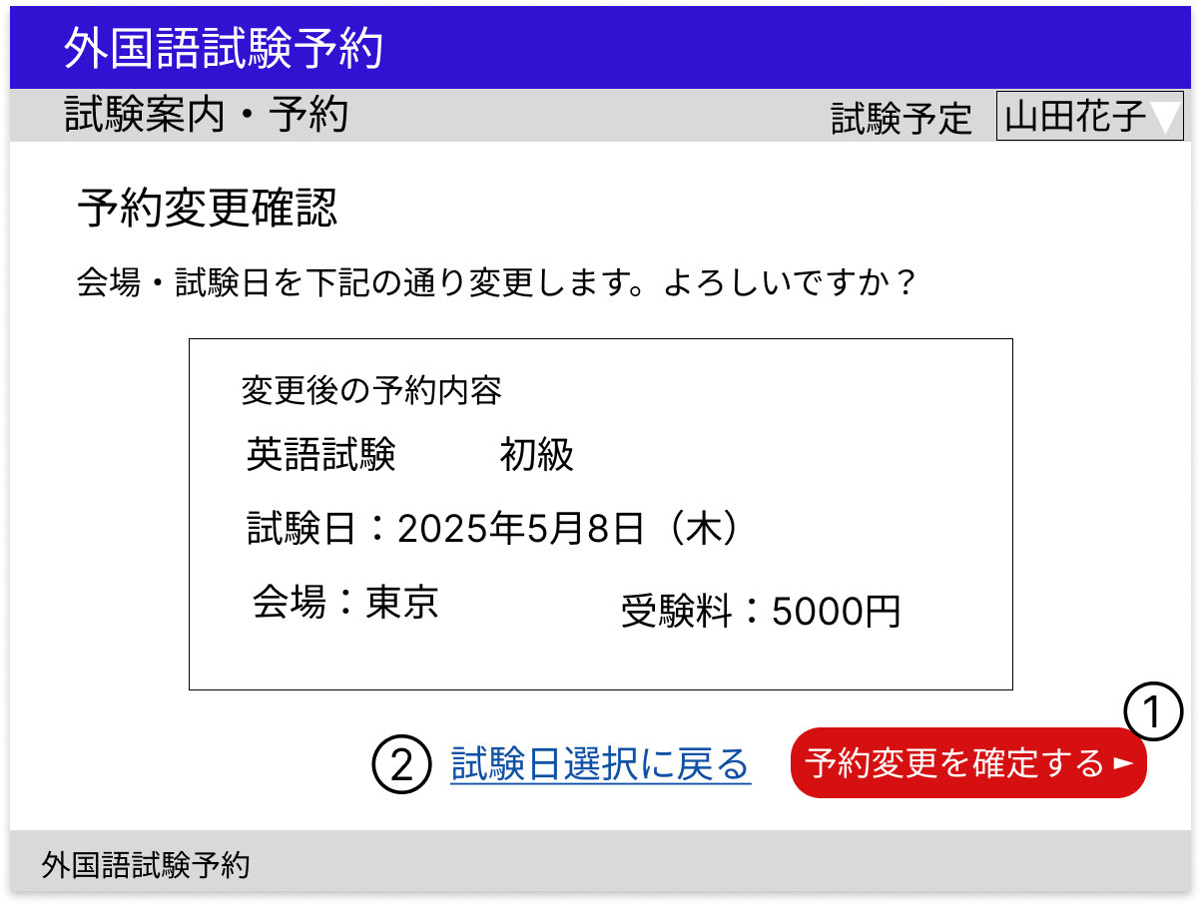

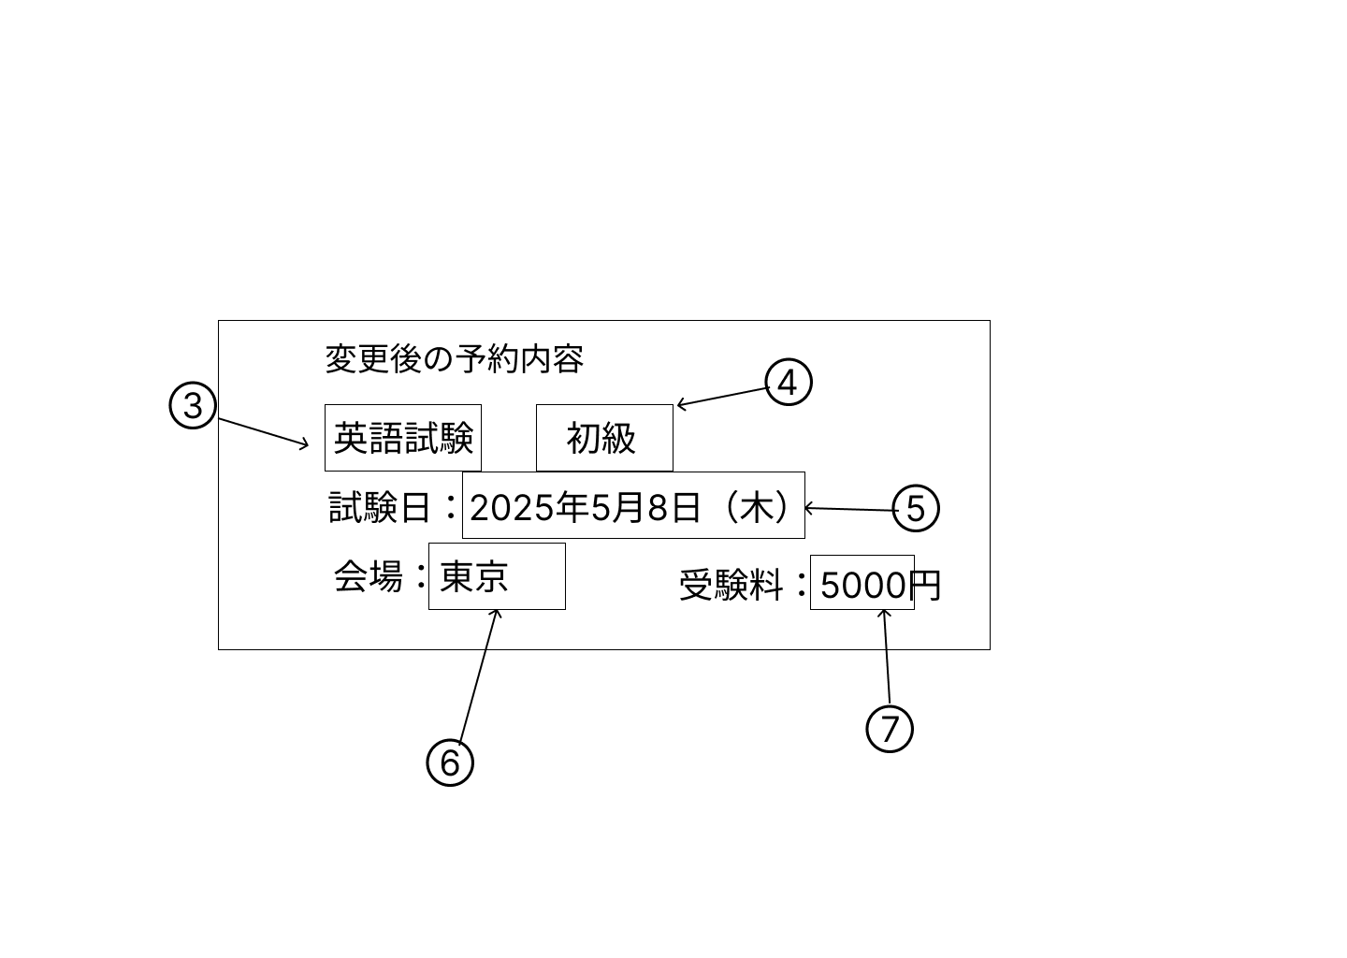

 | 分類 | 番号 | 項目 |  | 種類 |  |  |  | 説明
 |  |  |  |  | 表示 | 非表示 | 入力 | ボタン

 | 予約変更確定 | 1 | 予約変更確定ボタン |  |  |  |  | ○ | 予約変更内容３～７の予約変更確定処理を行い、C10 予約変更完了に遷移する

 | 試験日変更 | 2 | 試験日選択リンク |  |  |  |  | ○ | C8 試験日変更へ遷移する

 | 予約変更内容 | 3 | 科目 |  | ○ |  |  |  | 指定IDの科目を試験情報テーブルから取得し表示する

 |  | 4 | 等級 |  | ○ |  |  |  | 指定IDの等級を試験情報テーブルから取得し表示する

 |  | 5 | 試験日 |  | ○ |  |  |  | 指定IDの試験日を試験情報テーブルから取得し表示する

 |  | 6 | 会場 |  | ○ |  |  |  | 指定IDの会場を試験情報テーブルから取得し表示する

 |  | 7 | 受験料 |  | ○ |  |  |  | 指定IDの受験料を試験情報テーブルから取得し表示する

C10 予約変更完了
画面設計書 |  |  |  | C10
 |  |  |  | 予約変更完了

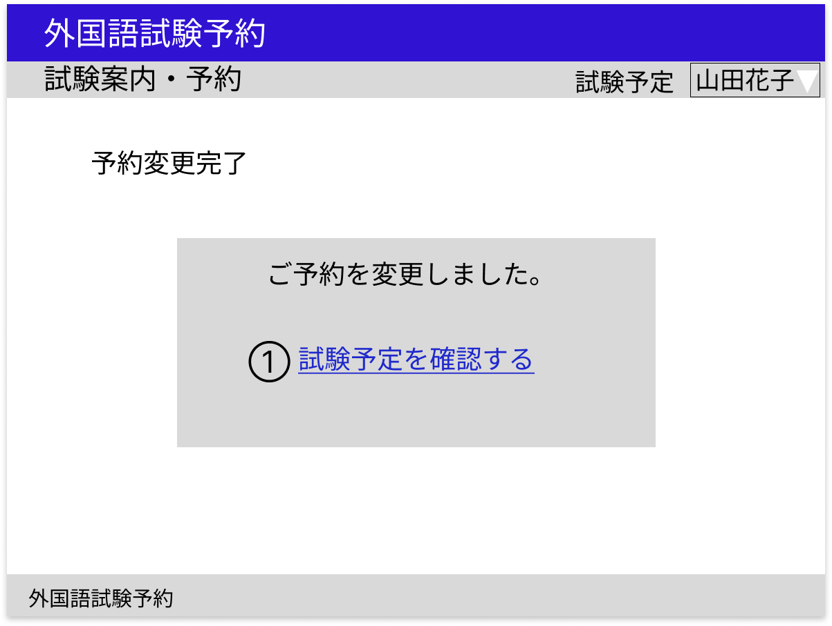

 | 分類 | 番号 | 項目 |  | 種類 |  |  |  | 説明
 |  |  |  |  | 表示 | 非表示 | 入力 | ボタン

 | 試験予定管理 | 1 | 試験予定管理リンク |  |  |  |  | ○ | C6 試験予定管理へ遷移する

C11 キャンセル確認
画面設計書 |  |  |  | C11
 |  |  |  | キャンセル確認

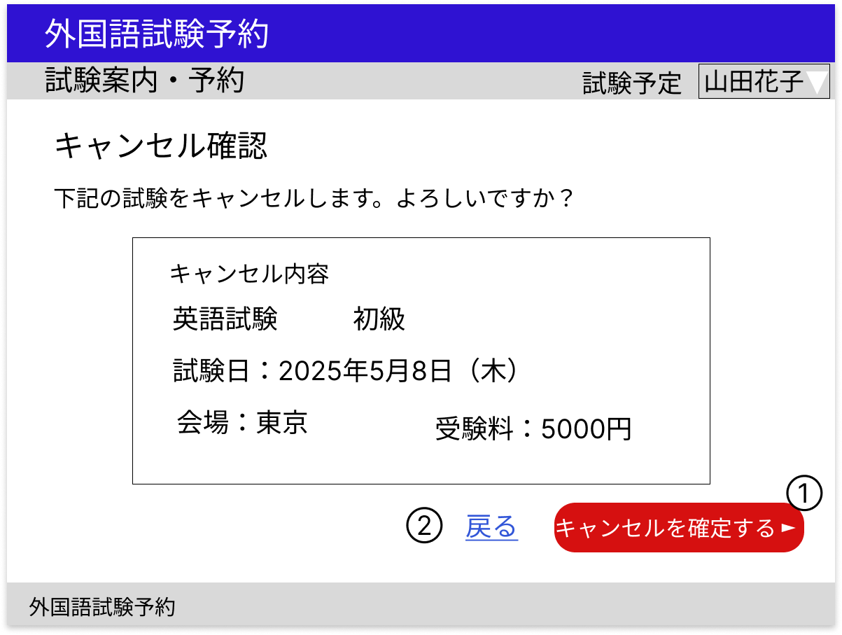

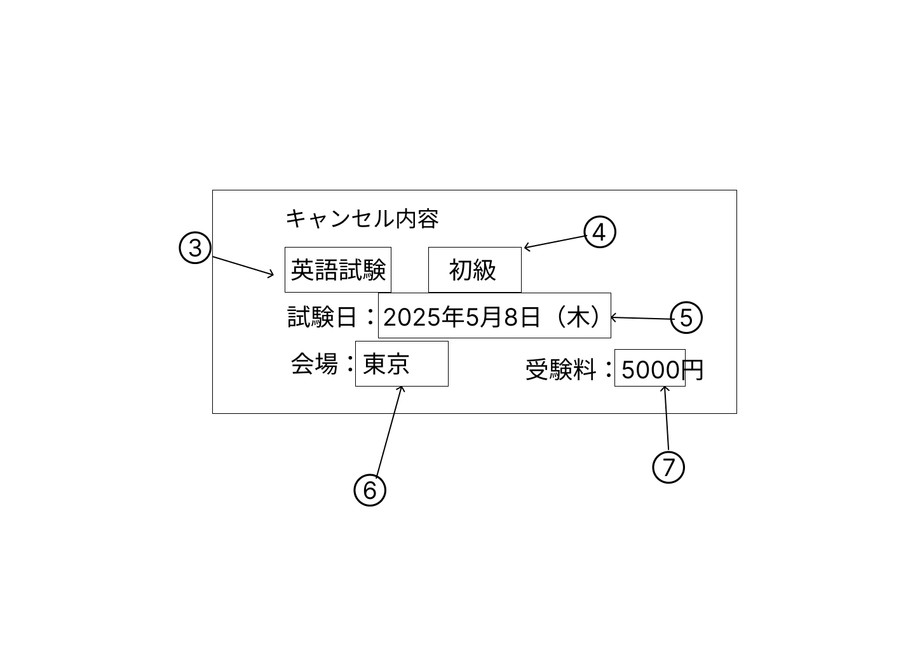

 | 分類 | 番号 | 項目 |  | 種類 |  |  |  | 説明
 |  |  |  |  | 表示 | 非表示 | 入力 | ボタン

 | キャンセル確定 | 1 | キャンセル確定ボタン |  |  |  |  | ○ | キャンセル内容３～７のキャンセル処理を行い、C12 キャンセル完了に遷移する

 | 戻る | 2 | 戻るリンク |  |  |  |  | ○ | C6 試験予定管理へ遷移する

 | キャンセル内容 | 3 | 科目 |  | ○ |  |  |  | 指定IDの科目を予約情報テーブルから取得し表示する

 |  | 4 | 等級 |  | ○ |  |  |  | 指定IDの等級を予約情報テーブルから取得し表示する

 |  | 5 | 試験日 |  | ○ |  |  |  | 指定IDの試験日を予約情報テーブルから取得し表示する

 |  | 6 | 会場 |  | ○ |  |  |  | 指定IDの会場を予約情報テーブルから取得し表示する

 |  | 7 | 受験料 |  | ○ |  |  |  | 指定IDの受験料を予約情報テーブルから取得し表示する

C12 キャンセル完了
画面設計書 |  |  |  | C12
 |  |  |  | キャンセル完了

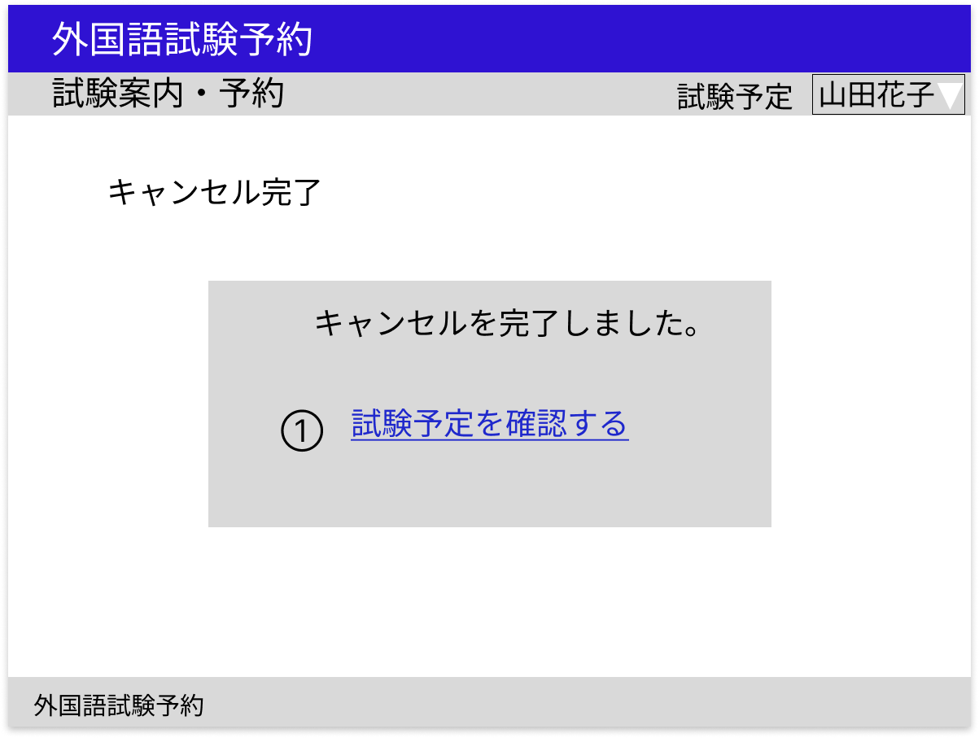

 | 分類 | 番号 | 項目 |  | 種類 |  |  |  | 説明
 |  |  |  |  | 表示 | 非表示 | 入力 | ボタン

 | 試験予定管理 | 1 | 試験予定管理リンク |  |  |  |  | ○ | C6 試験予定管理へ遷移する

D1 試験管理（管理者用）
画面設計書 |  |  |  | D1
 |  |  |  | 試験管理（管理者用）

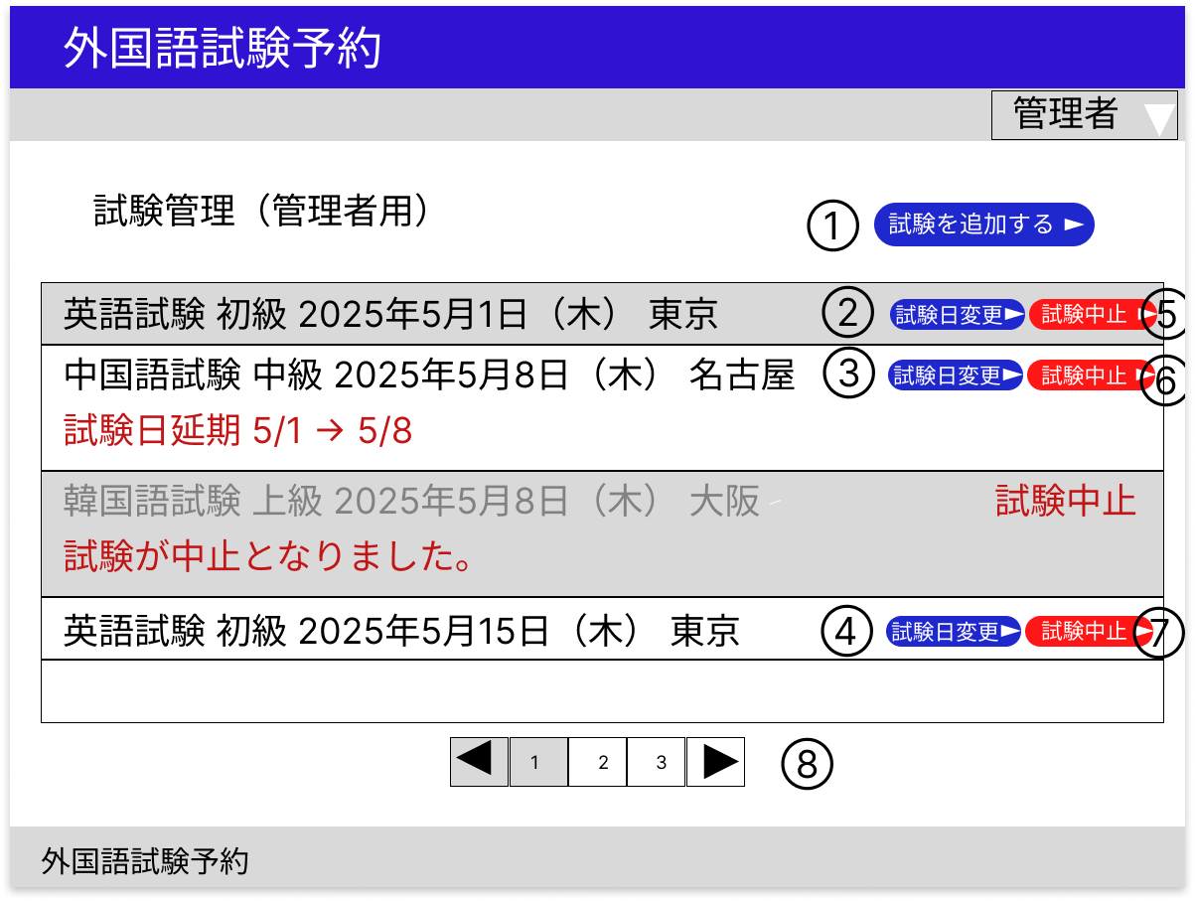

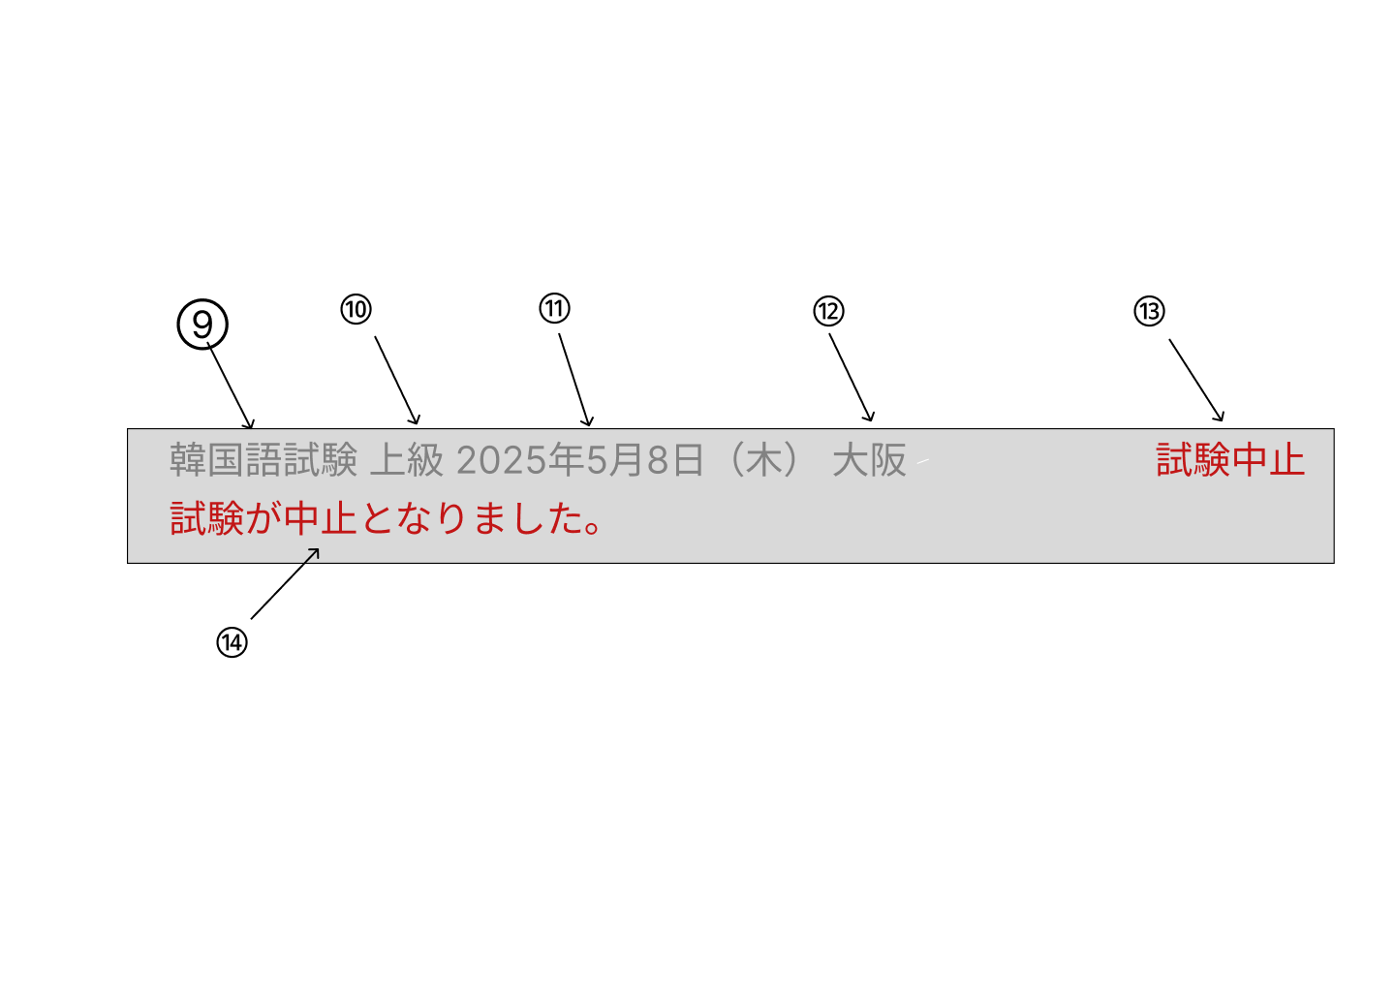

 | 分類 | 番号 | 項目 |  | 種類 |  |  |  | 説明
 |  |  |  |  | 表示 | 非表示 | 入力 | ボタン

 | 試験追加 | 1 | 試験追加ボタン |  |  |  |  | ○ | D2 試験追加（管理者用）へ遷移する

 | 一覧 | 2～4 | 試験日変更ボタン |  |  |  |  | ○ | 試験ごとにD3 試験日変更（管理者用）へ遷移する

 |  | 5～７ | 試験中止ボタン |  |  |  |  | ○ | 試験ごとにD4 試験中止（管理者用）へ遷移する

 |  | 8 | ページネーション |  | ○ |  |  |  | 管理欄はページネーション機能を持つ

 |  | 9 | 科目 |  | ○ |  |  |  | 科目を試験情報テーブルから取得し表示する

 |  | 10 | 等級 |  | ○ |  |  |  | 等級を試験情報テーブルから取得し表示する

 |  | 11 | 試験日 |  | ○ |  |  |  | 試験日を試験情報テーブルから取得し表示する

 |  | 12 | 会場 |  | ○ |  |  |  | 会場を試験情報テーブルから取得し表示する

 |  | 13 | 試験中止表示 |  | ○ |  |  |  | 試験を中止した場合、『試験中止』と赤字で表示する

 |  | 14 | 管理者コメント |  | ○ |  |  |  | 管理者コメントを試験情報テーブルから取得し表示する

D2 試験追加（管理者用）
 |  |  |  |  |  |  |  |  |  | 、
画面設計書 |  |  |  | D2
 |  |  |  | 試験追加（管理者用）

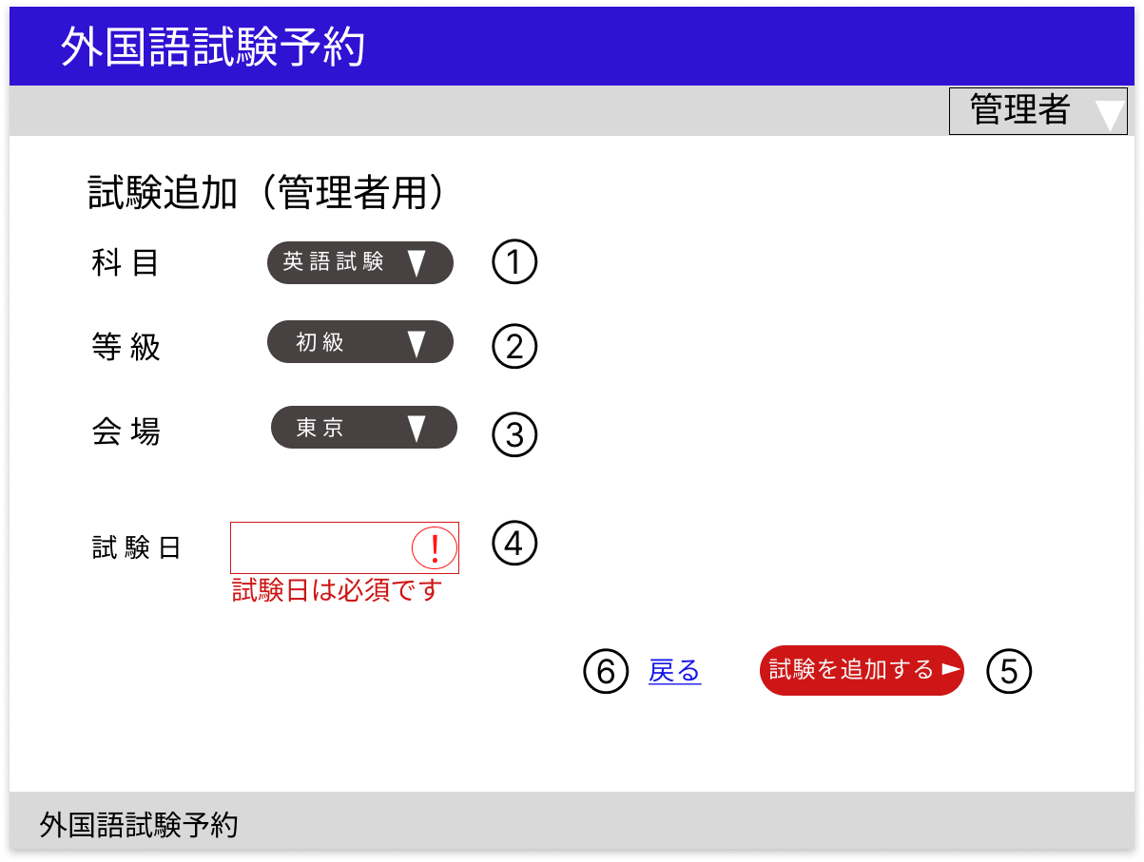

 | 分類 | 番号 | 項目 |  | 種類 |  |  |  | 説明
 |  |  |  |  | 表示 | 非表示 | 入力 | ボタン

 | フォーム | 1 | 科目選択 |  |  |  |  | ○ | すべての科目を科目テーブルから取得しプルダウンメニューで表示する

 |  | 2 | 等級選択 |  |  |  |  | ○ | すべての等級を等級テーブルから取得しプルダウンメニューで表示する

 |  | 3 | 会場選択 |  |  |  |  | ○ | すべての会場を会場テーブルから取得しプルダウンメニューで表示する

 |  | 4 | 試験日 |  |  |  | ○ |  | 必須入力、日付形式
 |  |  |  |  |  |  |  |  | 既にに追加されている科目、等級、会場が同じ試験と重複する試験日は不可
 |  |  |  |  |  |  |  |  | 1か月以内の日付は不可
 |  | 5 | 試験追加ボタン |  |  |  |  | ○ | 入力チェックで問題がなければ試験追加処理を行いD1 試験管理（管理者）へ遷移する

 | 戻る | 6 | 戻るリンク |  |  |  |  | ○ | D1 試験管理（管理者）へ遷移する

 | 入力チェック
 | タイミング |  | 対象 |  | 説明
 | 試験追加ボタン押下時 |  | 試験日 |  | 入力値が要件を満たしているかをチェックする
 |  |  |  |  | 問題があれば入力欄の枠線を赤色にして枠内に警告マーク、入力欄の下にエラーメッセージを表示する

 | 備考
 | 入力欄は初期状態では黒色である

D3 試験日変更（管理者用）
画面設計書 |  |  |  | D3
 |  |  |  | 試験日変更（管理者用）

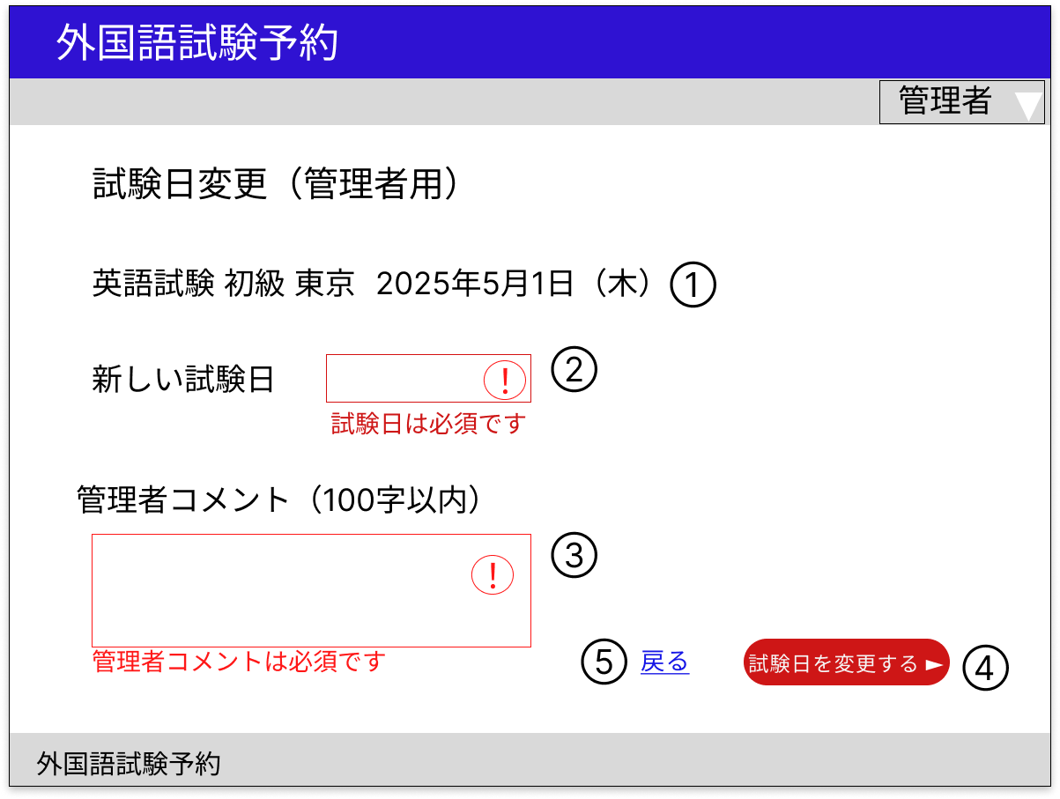

 | 分類 | 番号 | 項目 |  | 種類 |  |  |  | 説明
 |  |  |  |  | 表示 | 非表示 | 入力 | ボタン

 | 変更対象 | 1 | 変更対象 |  | ○ |  |  |  | 変更対象とする試験の科目、等級、試験日、会場を試験情報テーブルから取得し表示する
 |  |  |  |  |  |  |  |  | すでに変更済みの試験日を再度変更する場合は、変更後の試験日を表示する
 | フォーム | 2 | 新しい試験日 |  |  |  | ○ |  | 必須入力、日付形式
 |  |  |  |  |  |  |  |  | 既に追加されている試験との試験日の重複は不可
 |  | 3 | 管理者コメント |  |  |  | ○ |  | 必須入力、100字以下
 |  |  |  |  |  |  |  |  | すでにコメントがある場合は初期値として表示する
 |  | 4 | 試験日変更ボタン |  |  |  |  | ○ | 入力チェックで問題がなければ試験日変更処理を行いD1 試験管理（管理者用）へ遷移する

 | 戻る | 5 | 戻るリンク |  |  |  |  | ○ | D1 試験管理（管理者用）へ遷移する

 | 入力チェック
 | タイミング |  | 対象 |  | 説明
 | 試験日変更ボタン押下時 |  | 新しい試験日 |  | 入力値が要件を満たしているかをチェックする
 |  |  | 管理者コメント |  | 問題があれば入力欄の枠線を赤色にして枠内に警告マーク、入力欄の下にエラーメッセージを表示する

 | 備考
 | 入力欄は初期状態では黒色である

D4 試験中止（管理者用）
画面設計書 |  |  |  | D4
 |  |  |  | 試験中止（管理者用）

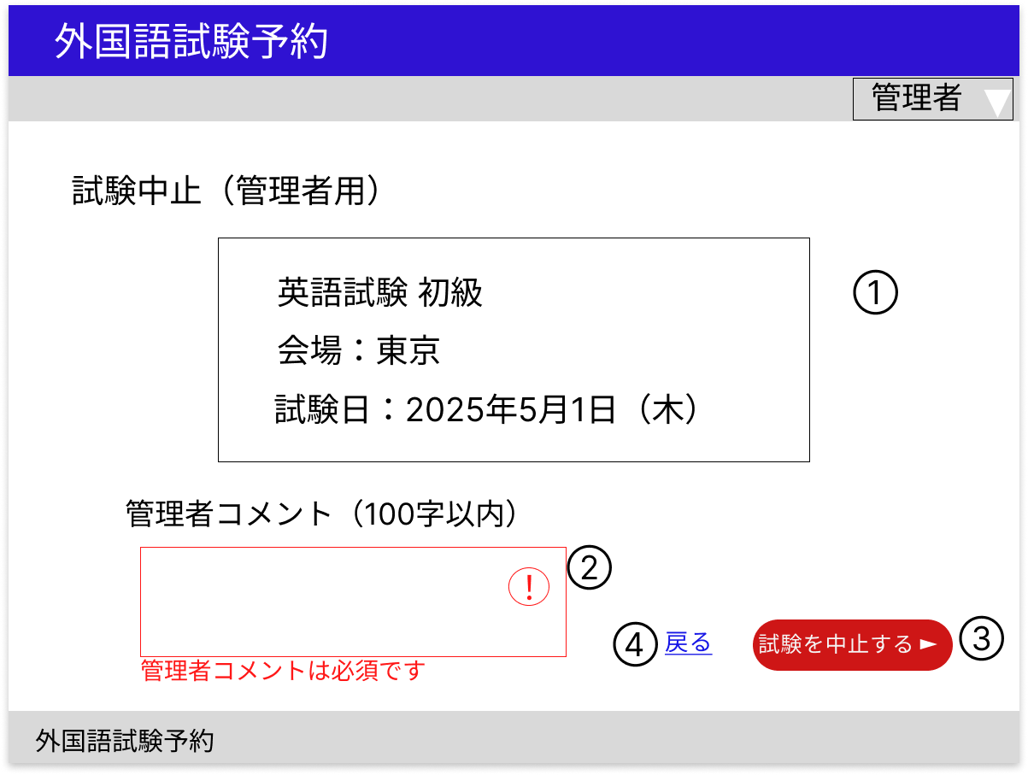

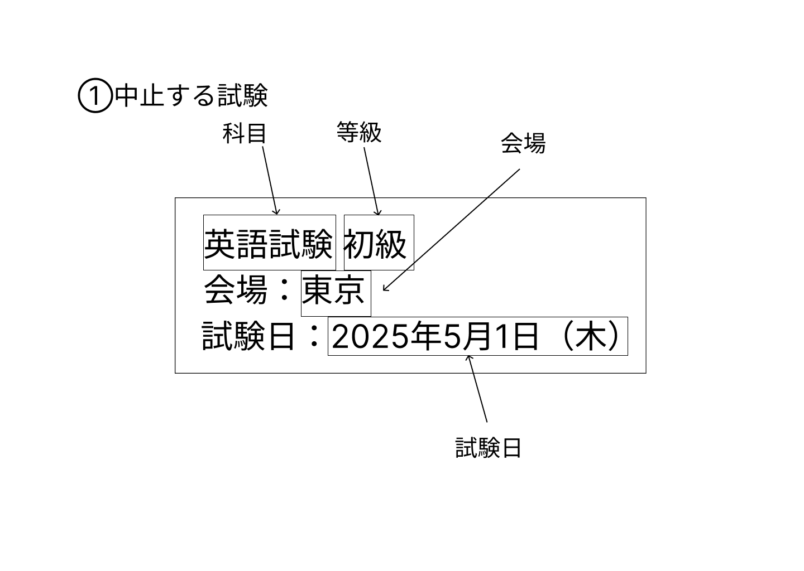

 | 分類 | 番号 | 項目 |  | 種類 |  |  |  | 説明
 |  |  |  |  | 表示 | 非表示 | 入力 | ボタン

 | 中止対象 | 1 | 中止する試験 |  | ○ |  |  |  | 中止する試験の科目、等級、会場試験日を試験情報テーブルから取得し表示する

 | フォーム | 2 | 管理者コメント |  |  |  | ○ |  | 必須入力、100字以下
 |  |  |  |  |  |  |  |  | すでにコメントがある場合は初期値として表示する
 |  | 3 | 試験中止ボタン |  |  |  |  | ○ | 入力チェックで問題がなければ試験中止処理を行いD1 試験管理（管理者用）へ遷移する

 | 戻る | 4 | 戻るリンク |  |  |  |  | ○ | D1 試験管理（管理者用）へ遷移する

 | 入力チェック
 | タイミング |  | 対象 |  | 説明
 | 試験中止ボタン押下時 |  | 管理者コメント |  | 入力値が要件を満たしているかをチェックする
 |  |  |  |  | 問題があれば入力欄の枠線を赤色にして枠内に警告マーク、入力欄の下にエラーメッセージを表示する

 | 備考
 | 入力欄は初期状態では黒色である

D5 受験料情報（管理者用）
画面設計書 |  |  |  | D5
 |  |  |  | 受験料情報

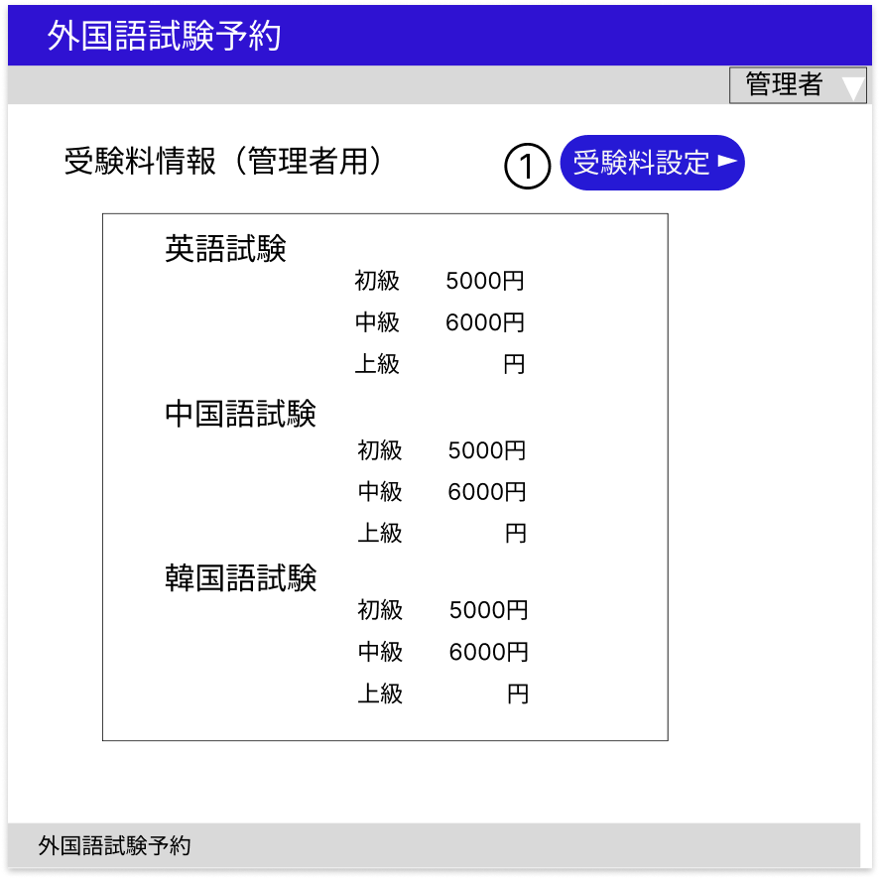

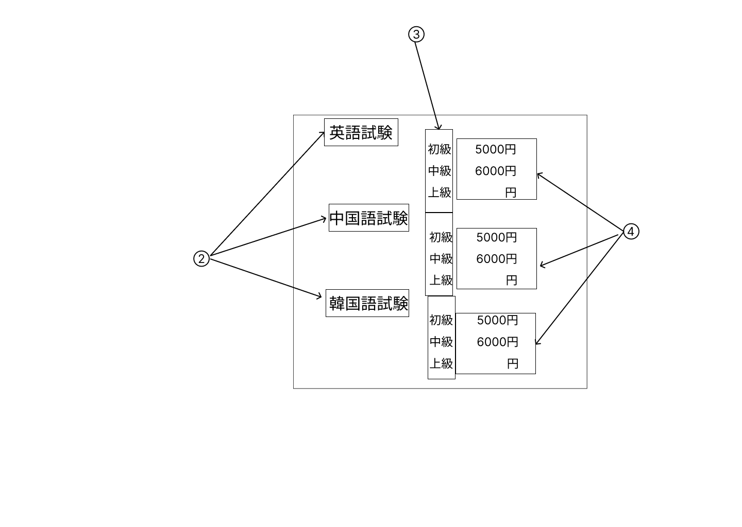

 | 分類 | 番号 | 項目 |  | 種類 |  |  |  | 説明
 |  |  |  |  | 表示 | 非表示 | 入力 | ボタン

 | 受験料設定 | 1 | 受験料設定ボタン |  |  |  |  | ○ | D6 受験料管理（管理者用）へ遷移する

 | 一覧 | 2 | 科目 |  | ○ |  |  |  | 画像の通りにハードコーディングで表示する

 |  | 3 | 等級 |  | ○ |  |  |  | 画像の通りにハードコーディングで表示する

 |  | 4 | 受験料 |  | ○ |  |  |  | 各科目、等級の受験料を受験料テーブルから取得し表示する
 |  |  |  |  |  |  |  |  | 『円』のみハードコーディングで表示する

D6 受験料設定（管理者用）
画面設計書 |  |  |  | D6
 |  |  |  | 受験料設定（管理者用）

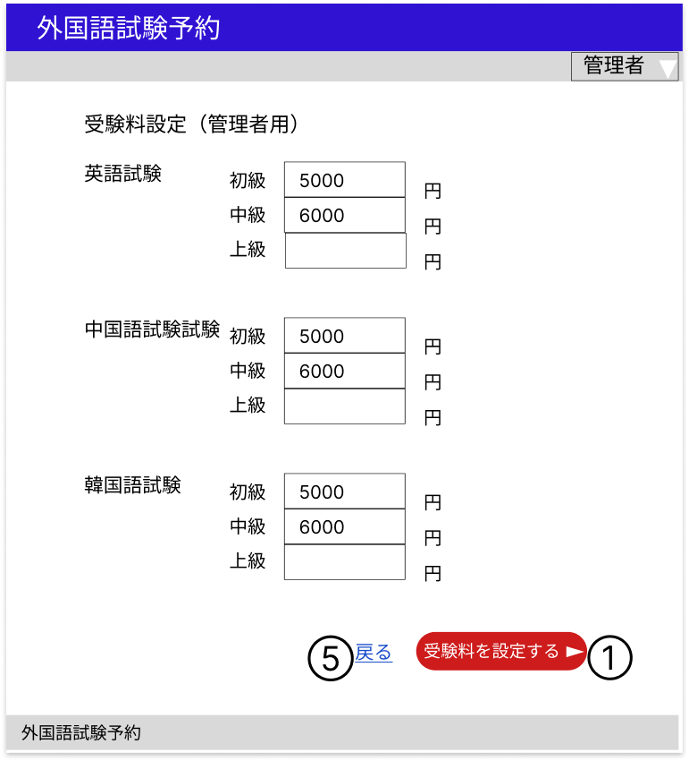

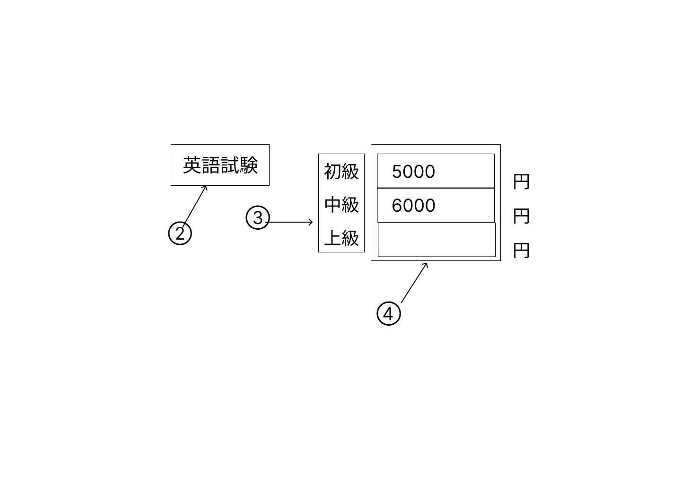

 | 分類 | 番号 | 項目 |  | 種類 |  |  |  | 説明
 |  |  |  |  | 表示 | 非表示 | 入力 | ボタン

 | フォーム | 1 | 受験料設定ボタン |  |  |  |  | ○ | 入力チェックで問題がなければ受験料設定処理を行い、D5 受験料管理（管理者用）へ遷移する

 |  | 2 | 科目 |  | ○ |  |  |  | 画像の通りにハードコーディングで表示する

 |  | 3 | 等級 |  | ○ |  |  |  | 画像の通りにハードコーディングで表示する

 |  | 4 | 受験料 |  |  |  | ○ |  | 50字以下

 | 戻る | 5 | 戻るリンク |  |  |  |  | ○ | D5 受験料管理（管理者用）へ遷移する

 | 入力チェック
 | タイミング |  | 対象 |  | 説明
 | 受験料設定ボタン押下時 |  | 受験料 |  | 入力値が要件を満たしているかをチェックする
 |  |  |  |  | 問題があれば入力欄の枠線を赤色にして枠内に警告マーク、入力欄の下にエラーメッセージを表示する

D7 お知らせ管理（管理者用）
画面設計書 |  |  |  | D7
 |  |  |  | お知らせ管理（管理者用）

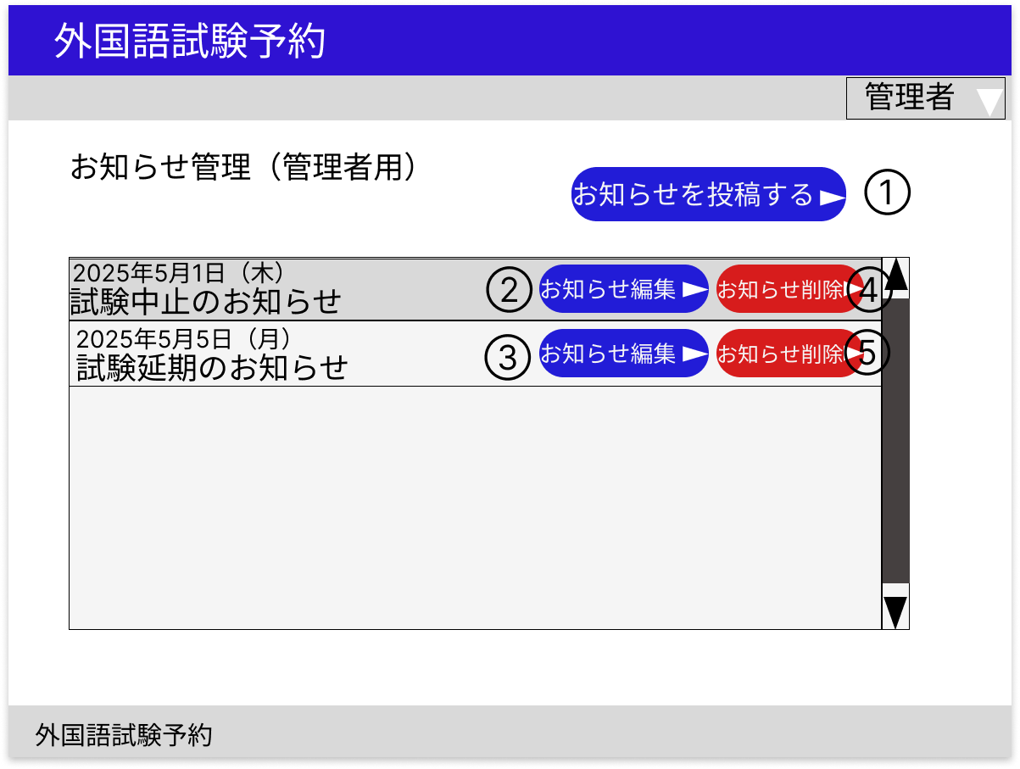

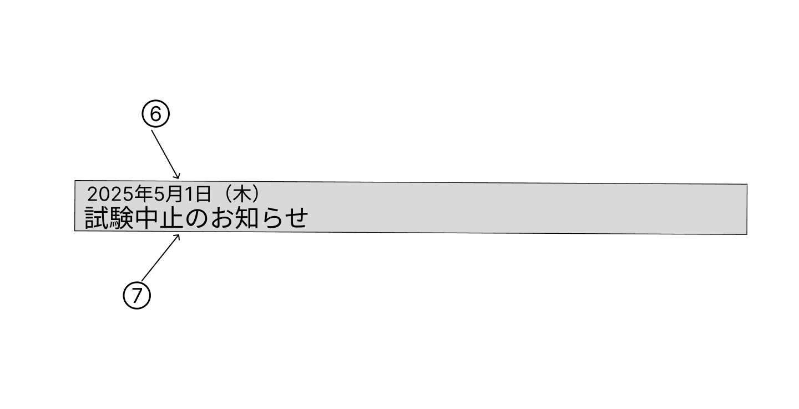

 | 分類 | 番号 | 項目 |  | 種類 |  |  |  | 説明
 |  |  |  |  | 表示 | 非表示 | 入力 | ボタン

 | お知らせ投稿 | 1 | お知らせ投稿ボタン |  |  |  |  | ○ | D8 お知らせ投稿・編集（管理者用）へ遷移する

 | 一覧 | 2～３ | お知らせ編集ボタン |  |  |  |  | ○ | 投稿ごとにD8 お知らせ投稿・編集へ遷移する

 |  | 4～5 | お知らせ削除ボタン |  |  |  |  | ○ | 投稿の削除処理を行い、本ページへ遷移する

 |  | 6 | 投稿日 |  | ○ |  |  |  | 各投稿の投稿日をお知らせテーブルから取得し表示する

 |  | 7 | タイトル |  | ○ |  |  |  | 各投稿のタイトルをお知らせテーブルから取得し表示する

 | 備考
 | 投稿は投稿日順で表示する
 | お知らせ管理欄にはスクロールバーを設置する

D8 お知らせ投稿・編集（管理者用）
画面設計書 |  |  |  | D8
 |  |  |  | お知らせ投稿・編集（管理者用）

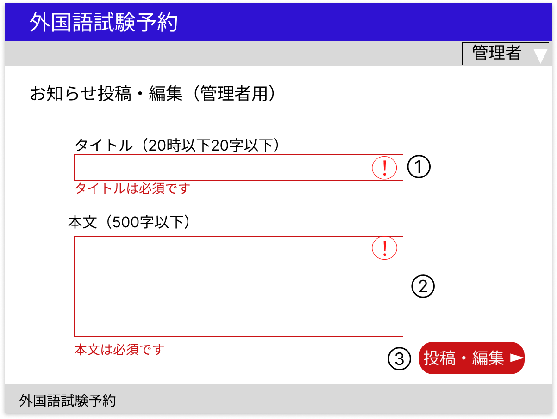

 | 分類 | 番号 | 項目 |  | 種類 |  |  |  | 説明
 |  |  |  |  | 表示 | 非表示 | 入力 | ボタン

 | フォーム | 1 | タイトル |  |  |  | ○ |  | 必須入力、50字以下

 |  | 2 | 本文 |  |  |  | ○ |  | 必須入力、500字以下

 |  | 3 | 投稿・編集ボタン |  |  |  |  | ○ | 入力チェックで問題がなければ投稿・編集処理を行い、D7 お知らせ管理（管理者用）へ遷移する

 | 入力チェック
 | タイミング |  | 対象 |  | 説明
 | 投稿・編集ボタン押下時 |  | タイトル |  | 入力値が要件を満たしているかをチェックする
 |  |  | 本文 |  | 問題があれば入力欄の枠線を赤色にして枠内に警告マーク、入力欄の下にエラーメッセージを表示する

 | 備考
 | 編集の場合には入力欄に元のタイトル、本文を初期値として表示する
 | 入力欄は初期状態では黒色である

E1 エラー画面
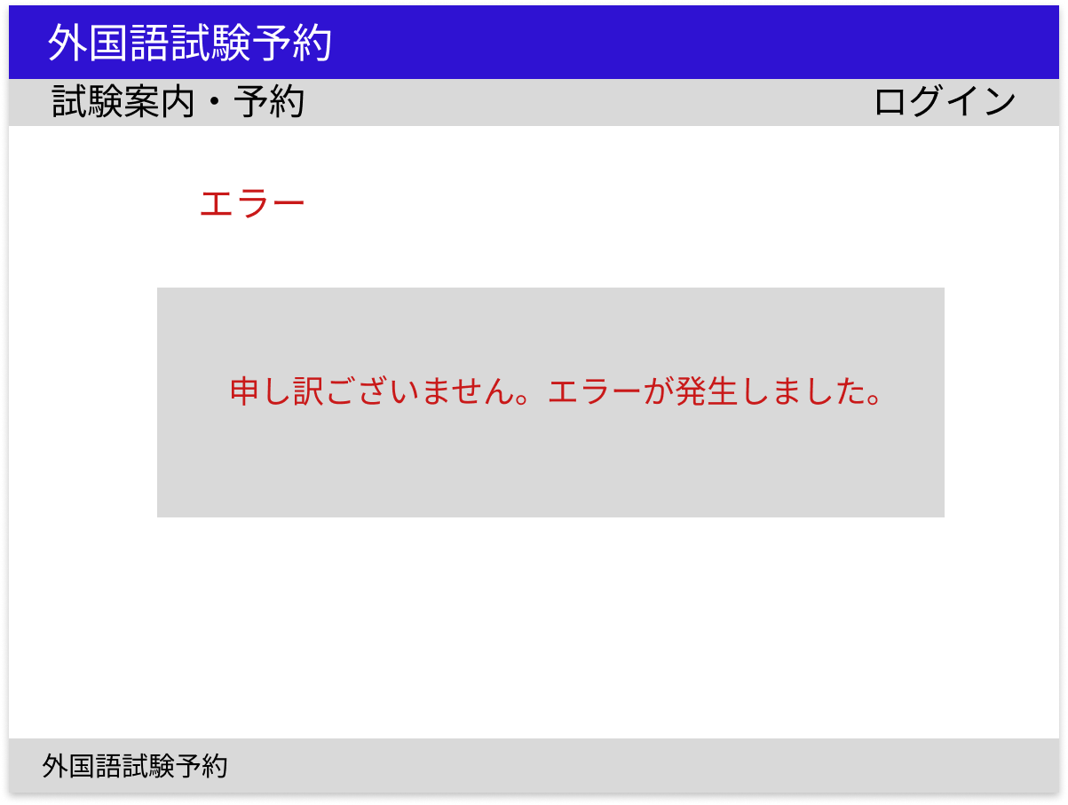
画面設計書 | E1
 | エラー画面

F1・F2 ユーザー向けナビゲーション
画面設計書 |  |  |  | F1・F2
 |  |  |  | 未ログイン用ナビゲーション・管理者用ナビゲーション

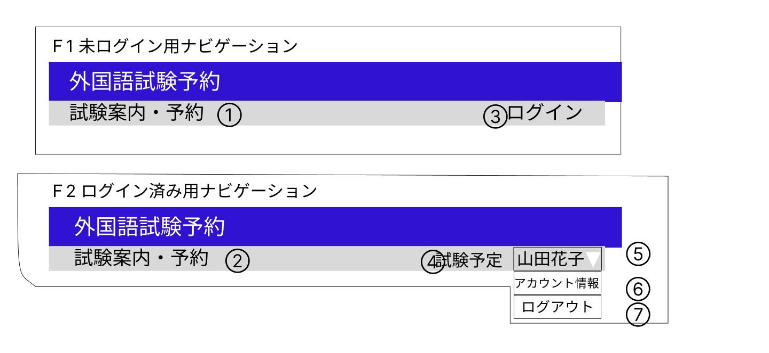

 | 分類 | 番号 | 項目 |  | 種類 |  |  |  | 説明
 |  |  |  |  | 表示 | 非表示 | 入力 | ボタン

 | 試験案内 | 1～２ | 試験案内リンク |  |  |  |  | ○ | A1 試験案内へ遷移する

 | ログイン | 3 | ログインリンク |  |  |  |  | ○ | B1 ログイン画面に遷移する

 | 試験予定 | 4 | 試験予定リンク |  |  |  |  | ○ | C6 試験予定管理へ遷移する

 | ユーザー名 | 5 | ユーザー名リンク |  |  |  |  | ○ | ログインアカウントの氏名をセッションから取得し表示する
 |  |  |  |  |  |  |  |  | クリックするとアカウント情報リンク、ログアウトリンクが表示される
 | アカウント情報 | 6 | アカウント情報リンク |  |  |  |  | ○ | B3 アカウント情報へ遷移する

 | ログアウト | 7 | ログアウトリンク |  |  |  |  | ○ | ログアウト処理を行い、B1、ログイン画面に遷移する

F3 管理者用ナビゲーション
画面設計書 |  |  |  | F3
 |  |  |  | 管理者用ナビゲーション

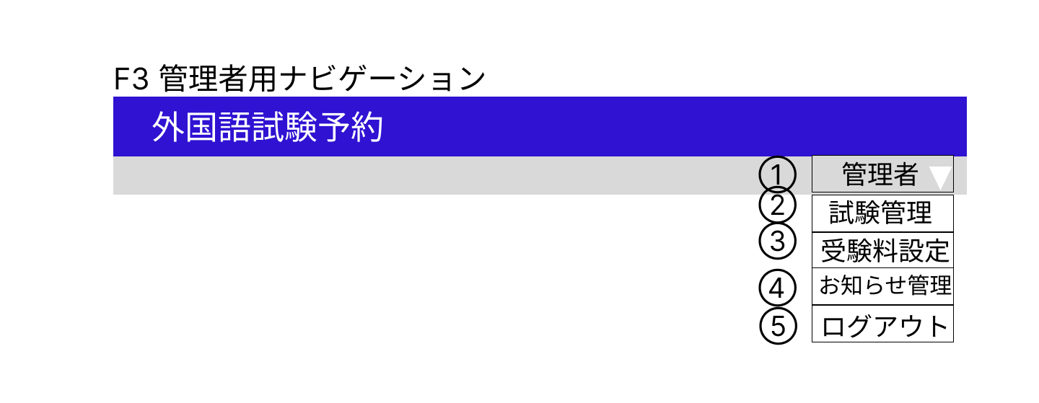

 | 分類 | 番号 | 項目 |  | 種類 |  |  |  | 説明
 |  |  |  |  | 表示 | 非表示 | 入力 | ボタン

 | 管理者名 | 1 | 管理者名リンク |  |  |  |  | ○ | 管理者名をセッションから取得し表示する
 |  |  |  |  |  |  |  |  | クリックすると試験管理リンク、受験料情報リンク、お知らせ管理リンク、ログアウトリンクが表示される
 | 試験管理 | 2 | 試験管理リンク |  |  |  |  | ○ | D1 試験管理（管理者用）へ遷移する

 | 受験料管理 | 3 | 受験料情報リンク |  |  |  |  | ○ | D5 受験料情報（管理者用）へ遷移する

 | お知らせ管理 | 4 | お知らせ管理リンク |  |  |  |  | ○ | D7 お知らせ管理（管理者用）へ遷移する

 | ログアウト | 5 | ログアウトリンク |  |  |  |  | ○ | ログアウト処理を行い、B1 ログイン画面に遷移する

